策略分析
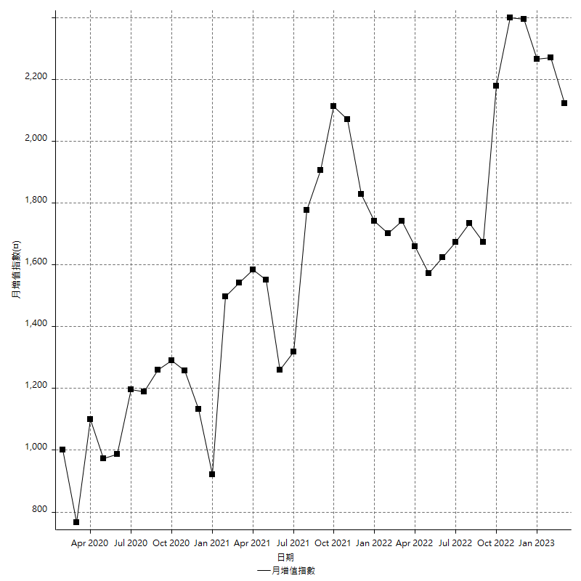
策略績效總結果

 | 所有交易 | 多單 | 空單
淨利 | 216000 | 37200 | 178800
毛利 | 1268400 | 52000 | 1216400
毛損 | -1052400 | -14800 | -1037600
調整後淨利 | 24810.501774 | 10270.439705 | -10619.231403
調整後毛利 | 1163426.4691 | 33615.223689 | 1112853.1556
調整後毛損 | -1138615.9673 | -23344.783984 | -1123472.387
特定淨利 | -394600 | 37200 | -431800
特定毛利 | 657800 | 52000 | 605800
特定毛損 | -1052400 | -14800 | -1037600
帳戶所需金額 | 123800 | 8400 | 140600
帳戶報酬 | 174.47495961 | 442.85714286 | 127.16927454
初始資本報酬 | 108 | 18.6 | 89.4
最大策略虧損 | -138400 | -20400 | -155200
最大策略虧損 (%) | -36.222692037 | -9.0828138914 | -38.631346578
最大平倉交易虧損 | -123800 | -8400 | -140600
最大平倉交易虧損 (%) | -33.955491744 | -3.9215686275 | -36.309077269
最大的策略虧損報酬 | 1.5606936416 | 1.8235294118 | 1.1520618557
獲利因子 | 1.2052451539 | 3.5135135135 | 1.1723207402
調整獲利因子 | 1.0217900526 | 1.4399458017 | -0.99054784833
特定獲利因子 | -0.62504751045 | 3.5135135135 | -0.58384734002
最大持有契約數量 | 1 | 1 | 1
滑價支付 | 118400 | 4400 | 114000
佣金支付 | 0 | 0 | 0
未平倉部位損益 | n/a | n/a | n/a
年報酬率 | 35.063761913 | 6.0387589961 | 29.025002917
月報酬率 | 2.9219801594 | 0.50322991634 | 2.4187502431
買進持有績效 | 73242.103451 | 73242.103451 | 74731.741087
平均月報酬 | 5684.2105263
月報酬的標準差 | 38870.252131

績效比率

成長潛力比(Upside Potential Ratio) | 13.550176581
夏普比率 | 0.18596878839
索丁諾比率 | 0.44031496406
Fouse 比率 | 0.017675134872
Calmar 比率 | 0.0044563279857
Sterling 比率 | 0.0019545340696
淨利/最大損失百分比 | 2347.826087
淨利/最大交易績效拉回百分比 | 2454.5454545
淨利/最大策略績效拉回百分比 | 156.06936416
特定淨利/最大損失百分比 | -4289.1304348
特定淨利/最大交易績效拉回百分比 | -4484.0909091
特定淨利/最大策略績效拉回百分比 | -285.11560694
調整後淨利/最大損失百分比 | 269.67936711
調整後淨利/最大交易績效拉回百分比 | 281.93752016
調整後淨利/最大策略績效拉回百分比 | 17.926663132

時間分析

交易期間 | 3 Yrs, 1 Mth, 3 Dys, 11 Mins
策略在市場的時間 | 17 Dys, 21 Hrs, 42 Mins
策略在市場的時間百分比 | 1.5914706752
最長的持平期間 | 20 Dys, 21 Hrs, 27 Mins
最大獲利日期 | 2021-07-28
最大虧損日期 | 2020-12-29
最大策略虧損日期 | 5/12/22
最大平倉交易虧損日期 | 5/11/22

詳細權益曲線

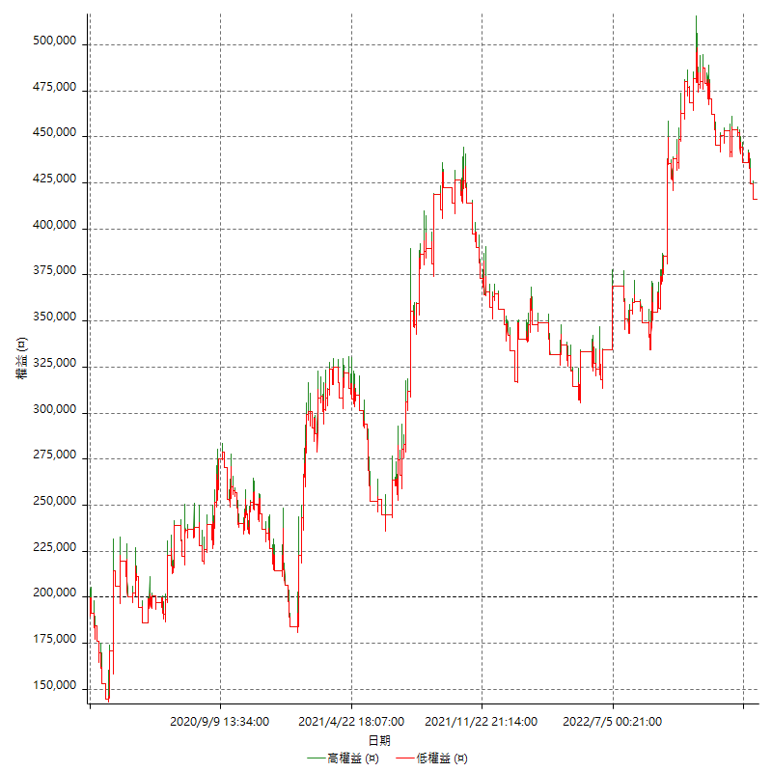

詳細權益曲線及績效拉回

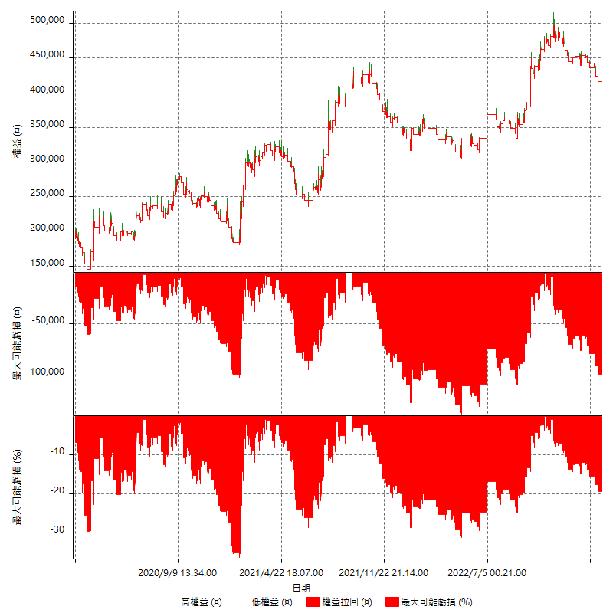

多單詳細權益曲線

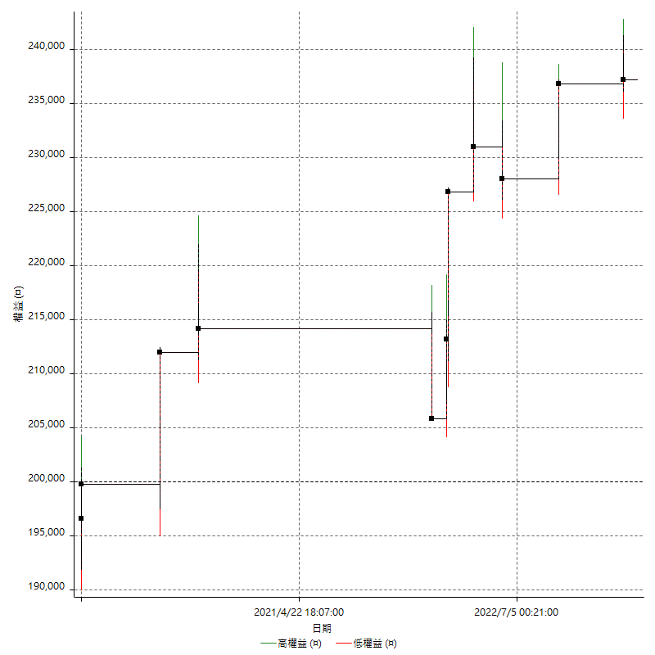

空單詳細權益曲線

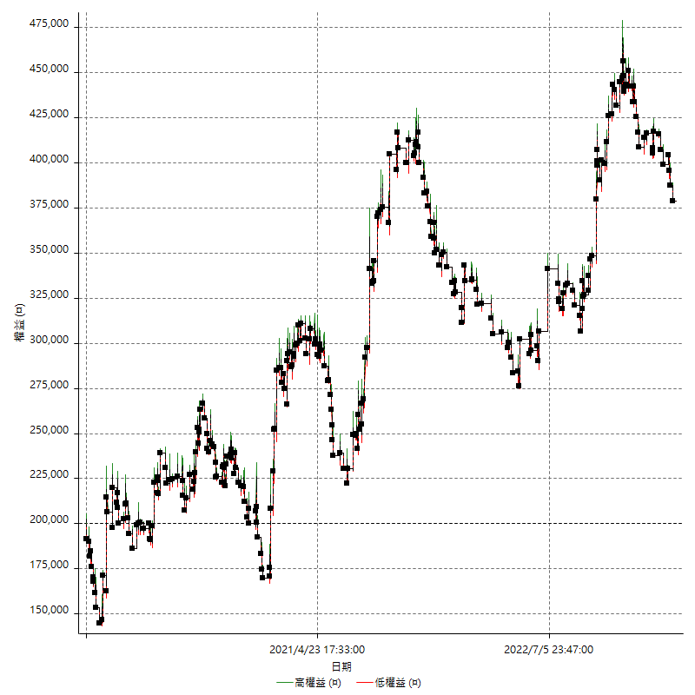

權益增加 & 拉回

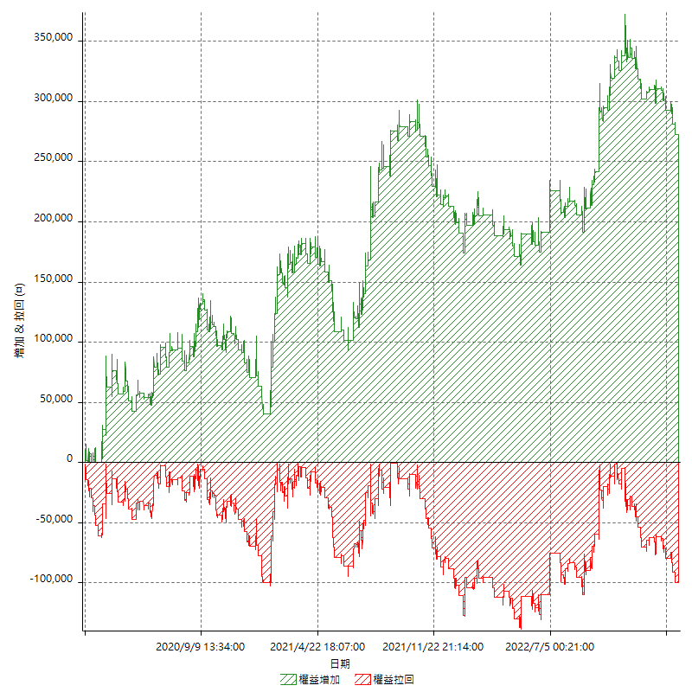

權益增加 & 拉回(%)

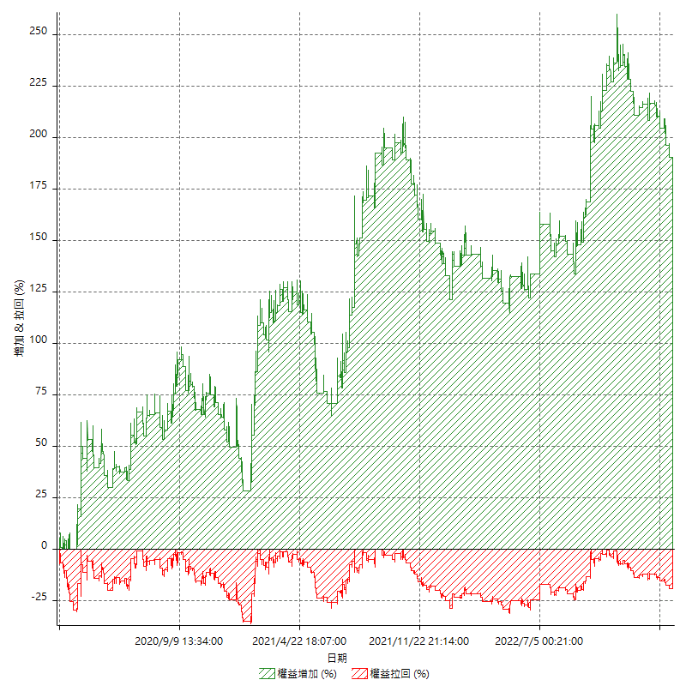

平倉權益曲線

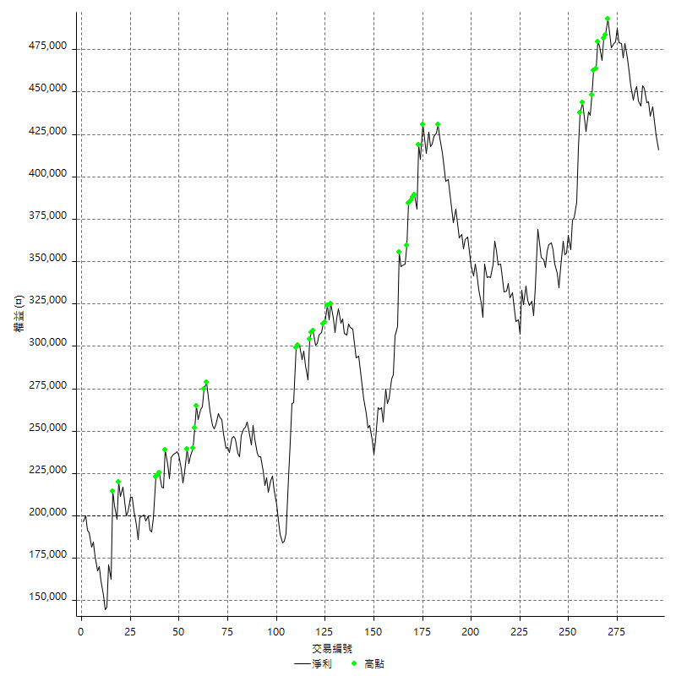

平倉權益曲線及績效拉回

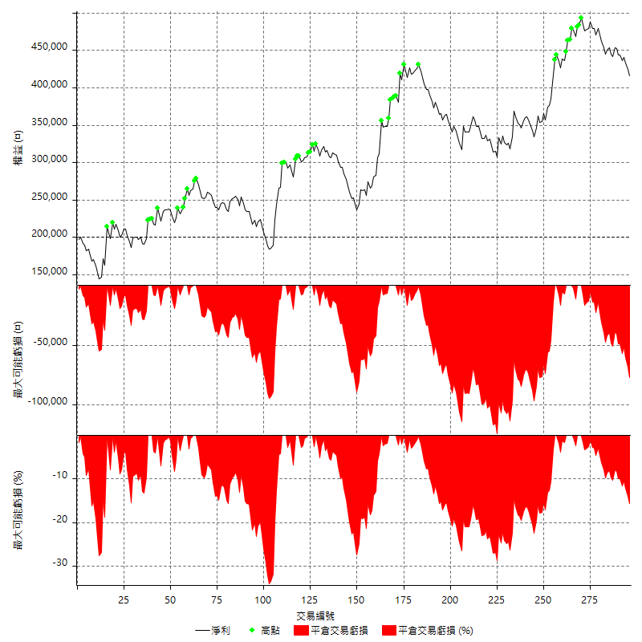

買進持有績效

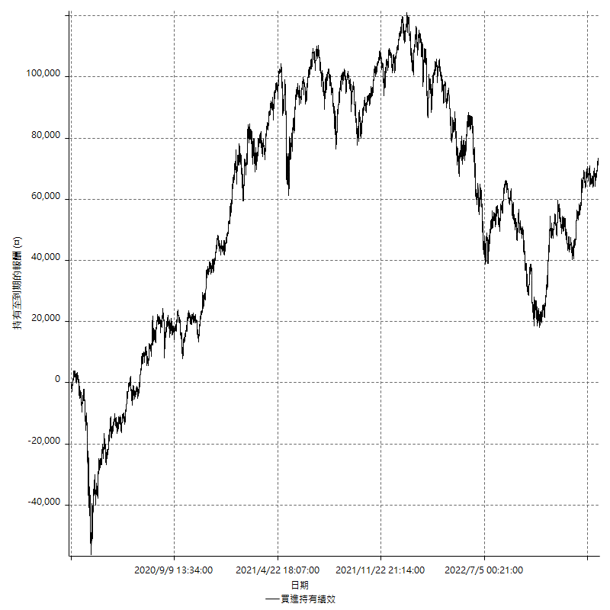

月增值指數

交易分析
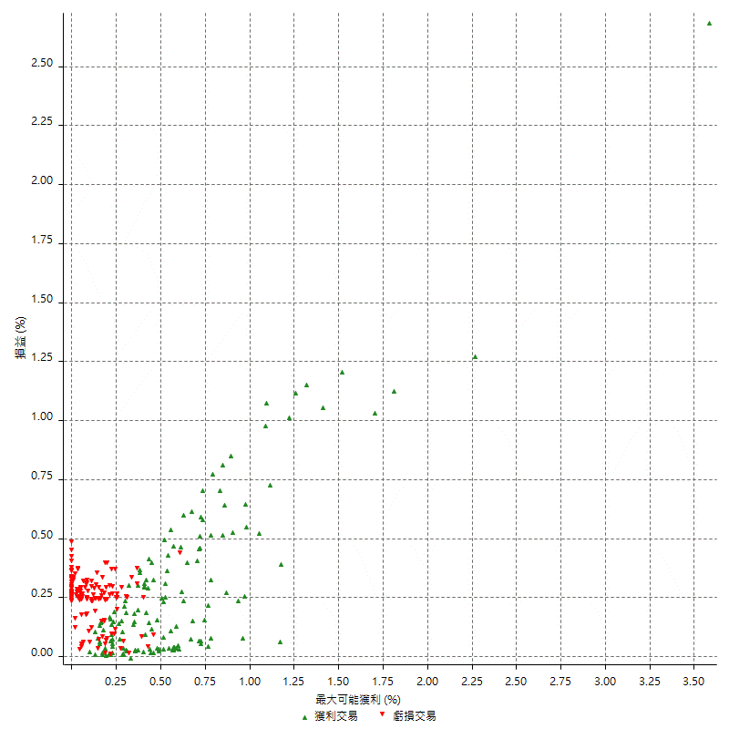
總交易分析

 | 所有交易 | 多單 | 空單
交易總次數 | 296 | 11 | 285
未平倉交易總數量 | 0 | 0 | 0
獲利交易次數 | 146 | 8 | 138
虧損交易次數 | 149 | 3 | 146
勝率 | 49.324324324 | 72.727272727 | 48.421052632
平均交易(獲利 & 虧損) | 729.72972973 | 3381.8181818 | 627.36842105
平均獲利交易 | 8687.6712329 | 6500 | 8814.4927536
平均虧損交易 | -7063.0872483 | -4933.3333333 | -7106.8493151
平均獲利/平均虧損 比率 | 1.2300104653 | 1.3175675676 | 1.2402813628
最大的交易獲利 | 52000 | 13600 | 52000
最大的交易虧損 | -9200 | -8400 | -9200
平倉交易的平均K棒數 | 5.6 | 7.4 | 5.5
獲利平倉交易的平均K棒數 | 7 | 7.6 | 6.9
虧損平倉交易的平均K棒數 | 4.2 | 6.7 | 4.2
平倉交易間的平均K棒數 | 8 | n/a | 8
獲利平倉交易間的平均K棒數 | 351.9 | 6541.3 | 372.7
虧損平倉交易間的平均K棒數 | 347.4 | 17457 | 354.7

極端交易

 | 全部 | 正 | 負
1 Std. Deviation of Avg. Trade | 10537.741433 | 9632.702134 | 2610.486881
平均交易金額 +1標準差 | 11267.471162 | 18320.373367 | -4452.6003673
平均交易金額 -1標準差 | -9808.011703 | -945.03090108 | -9673.5741293
極端交易次數 | 22 | 22 | 0
極端交易損益比 |  | 610600

最大獲利/最大虧損

 | 最大可能獲利 | 最大可能虧損
最大值 | 77600 | -8800
最大值日期 | 2021-07-28 | 2020-12-29
平均值 | 10051.351351 | -5218.2432432
最大值 (%) | 3.5828932381 | -0.45672527974
最大值 (%) 日期 | 2020-03-17 | 2020-03-19
平均值 (%) | 0.34721633296 | -0.18040828759
1標準差 | 10775.618974 | 2757.5114589
平均交易金額 +1標準差 | 20826.970325 | -2460.7317844
平均交易金額 -1標準差 | -724.26762249 | -7975.7547021

交易序列分析

Z值 | -0.63741807168
信賴界限 | 0.47614793728
策略精確預期 | 729.72972973
最大連續獲利交易次數 | 8
最大連續虧損交易次數 | 6
最大連續獲利金額 | 116600
最大連續虧損金額 | -42000
最大連續獲利 (%) | 63.369565217
最大連續虧損 (%) | -17.63652641

交易序列統計量

連續獲利 | 序列編號 | 序列的平均獲利 | 下筆交易的平均虧損
1 | 39 | 9666.6666667 | -7492.3076923
2 | 14 | 8785.7142857 | -6685.7142857
3 | 6 | 5777.7777778 | -6766.6666667
4 | 7 | 6542.8571429 | -6200
6 | 3 | 11066.666667 | -8400
7 | 1 | 6057.1428571 | -8400
8 | 1 | 14575 | 0
連續虧損 | 序列編號 | 序列的平均虧損 | 下筆交易的平均獲利
1 | 30 | -7146.6666667 | 9893.3333333
2 | 22 | -7195.4545455 | 8463.6363636
3 | 9 | -7022.2222222 | 6622.2222222
4 | 8 | -6712.5 | 7850
5 | 2 | -8140 | 1200
6 | 1 | -5933.3333333 | 4600

總交易

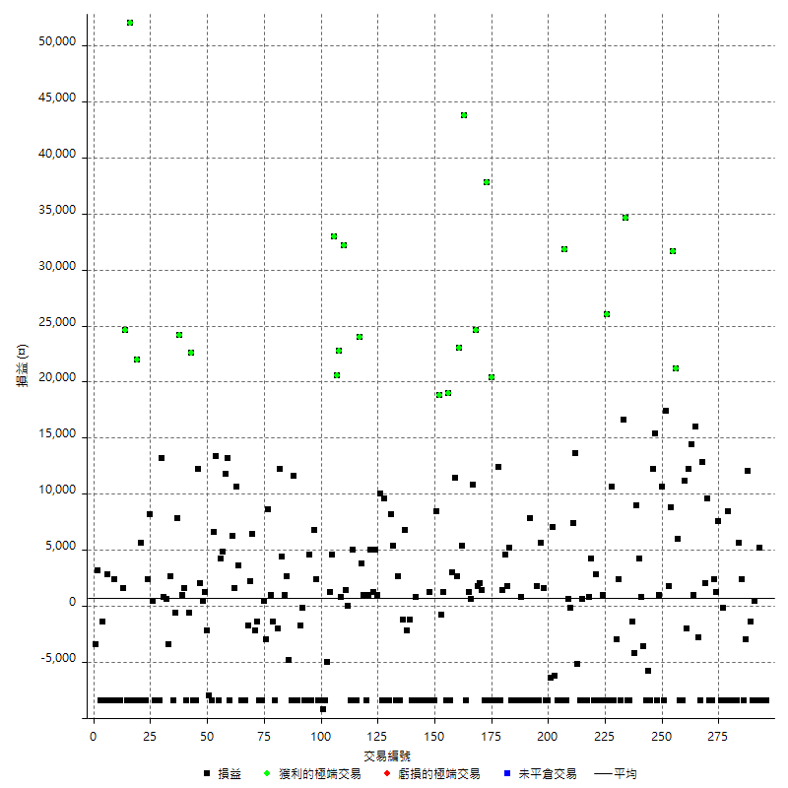

獲利交易

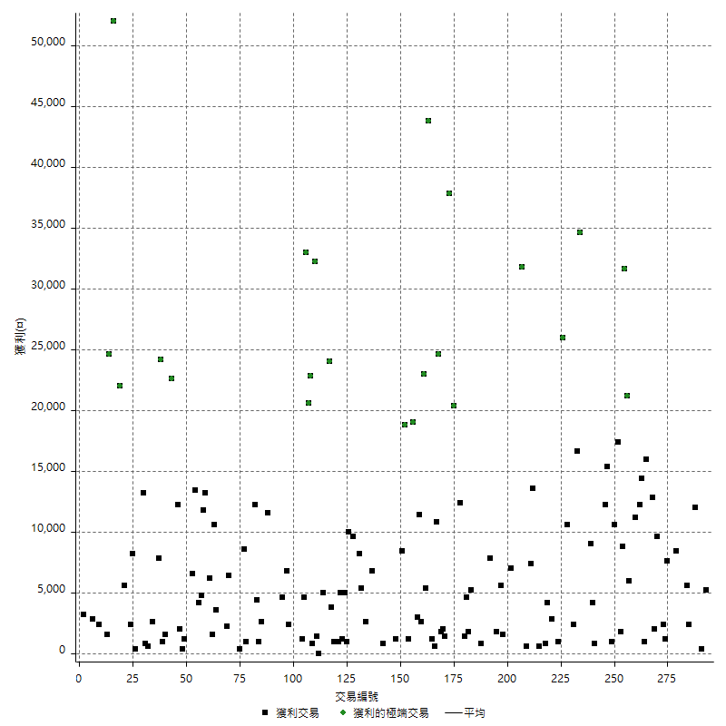

虧損交易

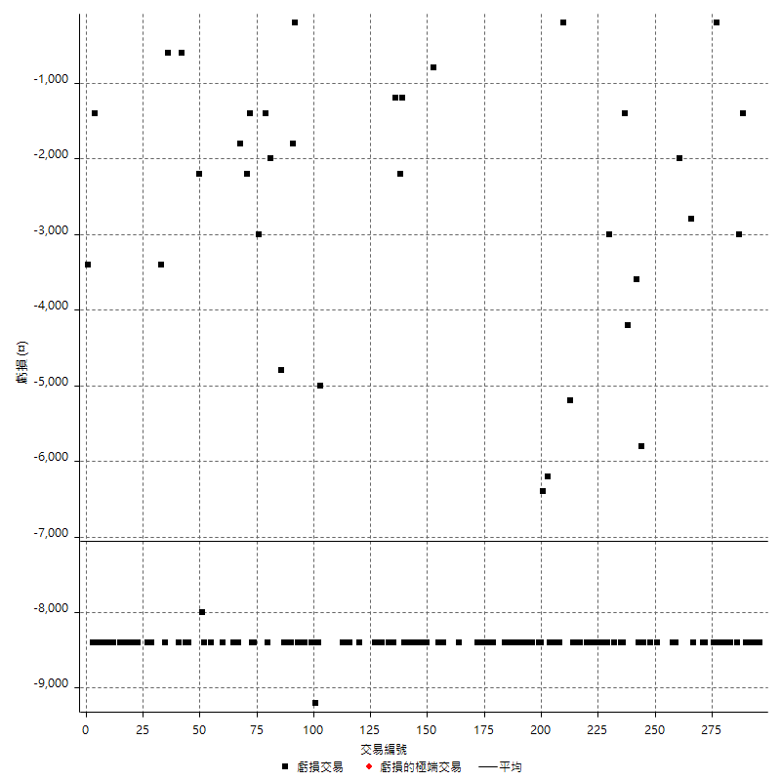

最大可能虧損

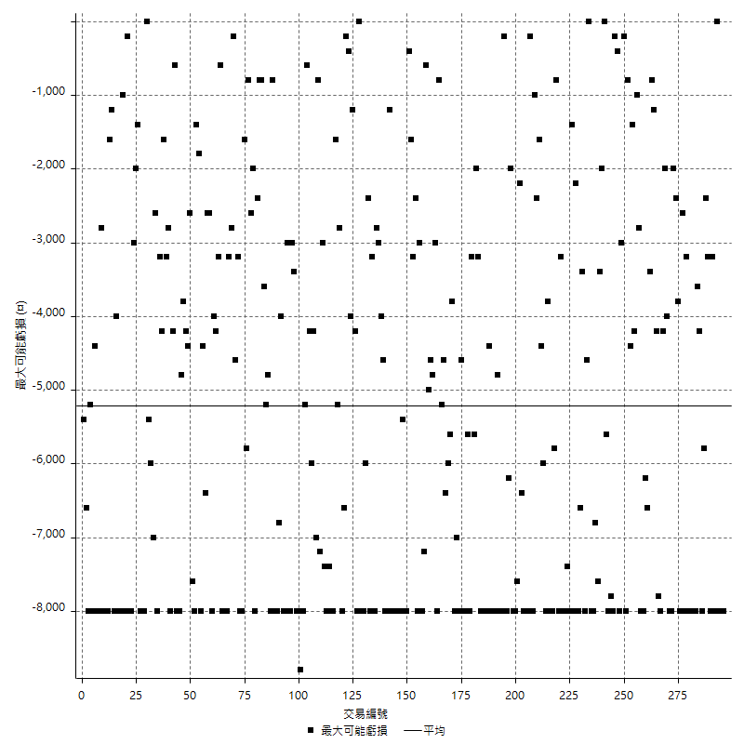

虧損的損益

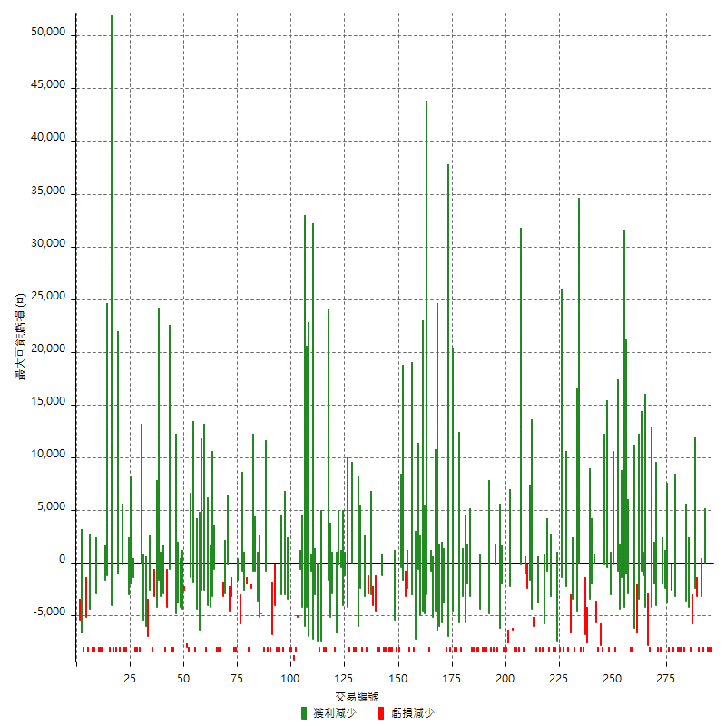

最大虧損幅度

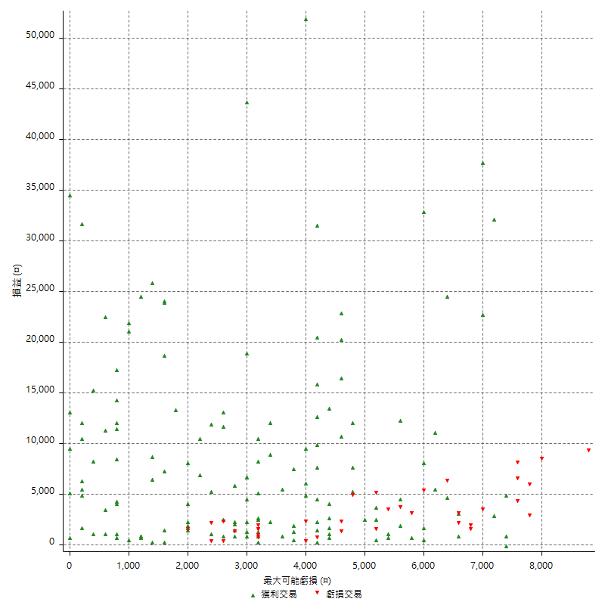

最大虧損幅度 (%)

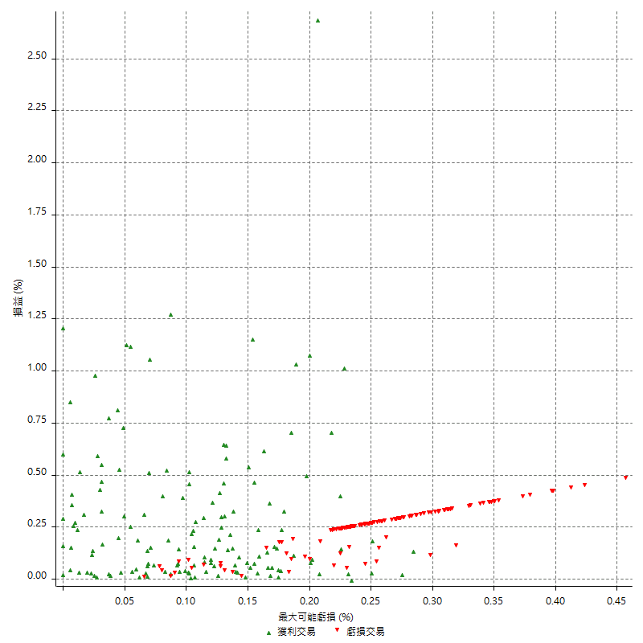

最大可能獲利

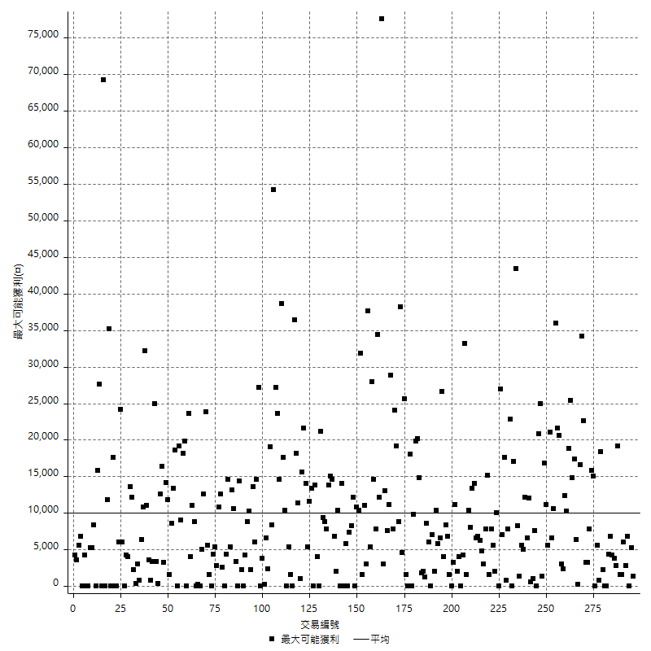

獲利的損益

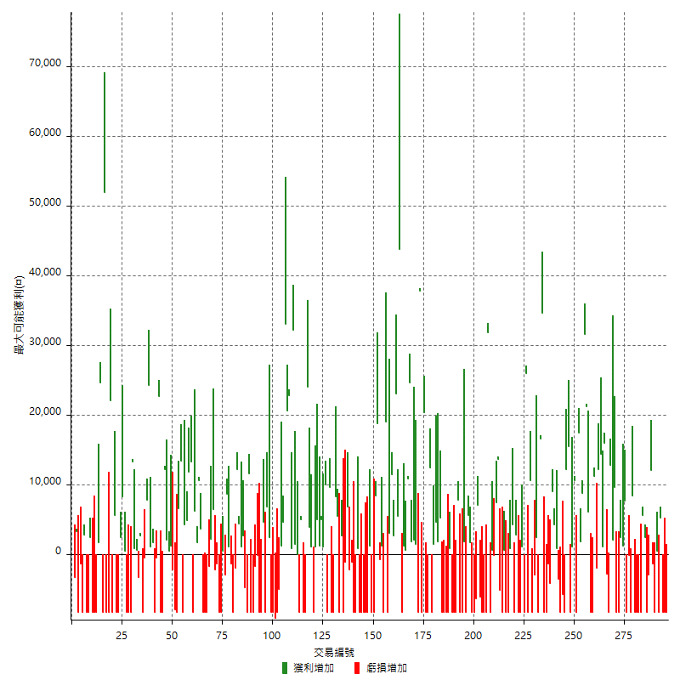

最大獲利幅度

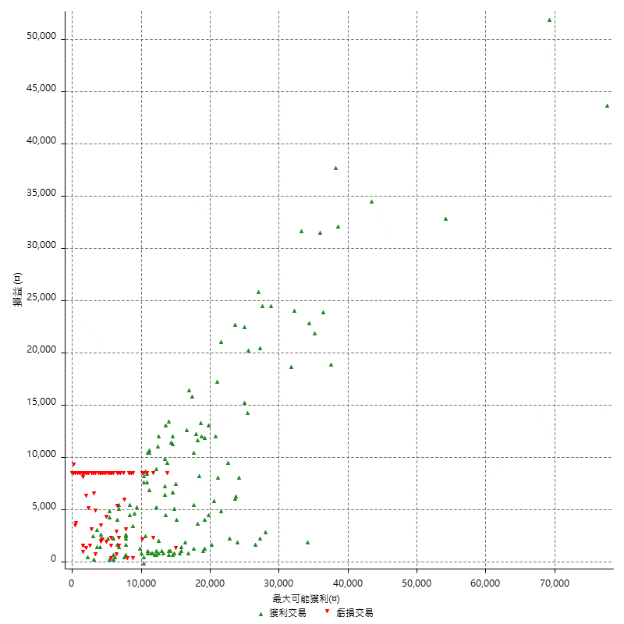

最大獲利幅度 (%)

週期性分析
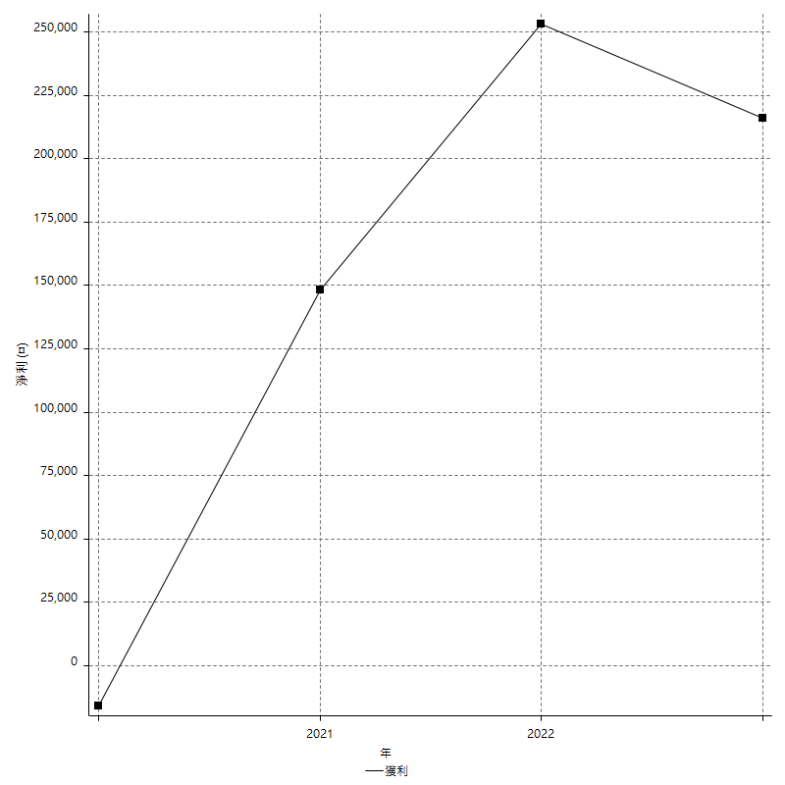
Daily Period Analysis

期間 | 獲利(¤) | 獲利(%) | 毛利 | 毛損 | 交易次數 | 勝率
2023-03-01 | -8400 | -1.9792648445 | 0 | -8400 | 1 | 0
2023-02-21 | -8400 | -1.9408502773 | 0 | -8400 | 1 | 0
2023-02-20 | -8400 | -1.9038984587 | 0 | -8400 | 1 | 0
2023-02-17 | 5200 | 1.1926605505 | 5200 | 0 | 1 | 100
2023-02-09 | -8400 | -1.8901890189 | 0 | -8400 | 1 | 0
2023-02-06 | 400 | 0.09009009009 | 400 | 0 | 1 | 100
2023-02-03 | -8400 | -1.8567639257 | 0 | -8400 | 1 | 0
2023-02-01 | -1400 | -0.30850594976 | 0 | -1400 | 1 | 0
2023-01-12 | 12000 | 2.7161611589 | 12000 | 0 | 1 | 100
2023-01-10 | -11400 | -2.5154457193 | 0 | -11400 | 2 | 0
2022-12-29 | 2400 | 0.53238686779 | 2400 | 0 | 1 | 100
2022-12-23 | 5600 | 1.2578616352 | 5600 | 0 | 1 | 100
2022-12-15 | -8400 | -1.8518518519 | 0 | -8400 | 1 | 0
2022-12-14 | -8400 | -1.8181818182 | 0 | -8400 | 1 | 0
2022-12-09 | -8400 | -1.7857142857 | 0 | -8400 | 1 | 0
2022-12-07 | -8400 | -1.7543859649 | 0 | -8400 | 1 | 0
2022-12-06 | 8400 | 1.7857142857 | 8400 | 0 | 1 | 100
2022-12-05 | -8400 | -1.7543859649 | 0 | -8400 | 1 | 0
2022-12-02 | -200 | -0.041753653445 | 0 | -200 | 1 | 0
2022-11-29 | -8400 | -1.7234304473 | 0 | -8400 | 1 | 0
2022-11-25 | 7600 | 1.5839933306 | 7600 | 0 | 1 | 100
2022-11-22 | 1200 | 0.25073129962 | 1200 | 0 | 1 | 100
2022-11-18 | -6000 | -1.238134544 | 2400 | -8400 | 2 | 50
2022-11-17 | 1200 | 0.24824162185 | 9600 | -8400 | 2 | 50
2022-11-16 | 2000 | 0.41545492314 | 2000 | 0 | 1 | 100
2022-11-10 | 12800 | 2.7315407597 | 12800 | 0 | 1 | 100
2022-11-04 | -8400 | -1.7610062893 | 0 | -8400 | 1 | 0
2022-11-02 | -2800 | -0.5835764902 | 0 | -2800 | 1 | 0
2022-10-28 | 17000 | 3.6732929991 | 17000 | 0 | 2 | 100
2022-10-21 | 14400 | 3.2114183764 | 14400 | 0 | 1 | 100
2022-10-19 | 12200 | 2.7968821641 | 12200 | 0 | 1 | 100
2022-10-17 | -2000 | -0.45641259699 | 0 | -2000 | 1 | 0
2022-10-07 | 11200 | 2.6229508197 | 11200 | 0 | 1 | 100
2022-10-05 | -8400 | -1.9292604502 | 0 | -8400 | 1 | 0
2022-09-30 | -2400 | -0.54819552307 | 6000 | -8400 | 2 | 50
2022-09-29 | 52800 | 13.714285714 | 52800 | 0 | 2 | 100
2022-09-22 | 8800 | 2.3391812865 | 8800 | 0 | 1 | 100
2022-09-21 | 1800 | 0.48076923077 | 1800 | 0 | 1 | 100
2022-09-19 | 17400 | 4.8739495798 | 17400 | 0 | 1 | 100
2022-09-15 | -8400 | -2.2988505747 | 0 | -8400 | 1 | 0
2022-09-14 | 10600 | 2.9875986471 | 10600 | 0 | 1 | 100
2022-09-06 | 1000 | 0.28264556246 | 1000 | 0 | 1 | 100
2022-09-05 | -8400 | -2.3191606847 | 0 | -8400 | 1 | 0
2022-09-02 | 27600 | 8.2486551106 | 27600 | 0 | 2 | 100
2022-08-31 | -8400 | -2.4489795918 | 0 | -8400 | 1 | 0
2022-08-30 | -5800 | -1.6628440367 | 0 | -5800 | 1 | 0
2022-08-19 | -8400 | -2.3516237402 | 0 | -8400 | 1 | 0
2022-08-17 | -3600 | -0.9977827051 | 0 | -3600 | 1 | 0
2022-08-08 | 800 | 0.22222222222 | 800 | 0 | 1 | 100
2022-08-04 | 4200 | 1.1804384486 | 4200 | 0 | 1 | 100
2022-08-01 | 9000 | 2.5951557093 | 9000 | 0 | 1 | 100
2022-07-28 | -4200 | -1.1965811966 | 0 | -4200 | 1 | 0
2022-07-22 | -9800 | -2.7161862528 | 0 | -9800 | 2 | 0
2022-07-21 | -8400 | -2.2751895991 | 0 | -8400 | 1 | 0
2022-07-04 | 34600 | 10.34070532 | 34600 | 0 | 1 | 100
2022-06-17 | 16600 | 5.2201257862 | 16600 | 0 | 1 | 100
2022-06-15 | -8400 | -2.5735294118 | 0 | -8400 | 1 | 0
2022-06-14 | 2400 | 0.74074074074 | 2400 | 0 | 1 | 100
2022-06-07 | -3000 | -0.91743119266 | 0 | -3000 | 1 | 0
2022-06-02 | -8400 | -2.5044722719 | 0 | -8400 | 1 | 0
2022-06-01 | 10600 | 3.263546798 | 10600 | 0 | 1 | 100
2022-05-31 | -8400 | -2.5210084034 | 0 | -8400 | 1 | 0
2022-05-12 | 26000 | 8.4635416667 | 26000 | 0 | 1 | 100
2022-05-11 | -8400 | -2.6615969582 | 0 | -8400 | 1 | 0
2022-05-10 | 1000 | 0.31786395423 | 1000 | 0 | 1 | 100
2022-04-28 | -8400 | -2.600619195 | 0 | -8400 | 1 | 0
2022-04-26 | -8400 | -2.5347012674 | 0 | -8400 | 1 | 0
2022-04-21 | 2800 | 0.85209981741 | 2800 | 0 | 1 | 100
2022-04-20 | -8400 | -2.4925816024 | 0 | -8400 | 1 | 0
2022-04-11 | 4200 | 1.2620192308 | 4200 | 0 | 1 | 100
2022-04-08 | 800 | 0.24096385542 | 800 | 0 | 1 | 100
2022-03-22 | -8400 | -2.4676850764 | 0 | -8400 | 1 | 0
2022-03-18 | -8400 | -2.4082568807 | 0 | -8400 | 1 | 0
2022-03-02 | 600 | 0.17231476163 | 600 | 0 | 1 | 100
2022-02-21 | -8400 | -2.3555804823 | 0 | -8400 | 1 | 0
2022-02-18 | -5200 | -1.4372581537 | 0 | -5200 | 1 | 0
2022-02-17 | 13600 | 3.9058012636 | 13600 | 0 | 1 | 100
2022-02-14 | 7400 | 2.1713615023 | 7400 | 0 | 1 | 100
2022-02-11 | -200 | -0.058651026393 | 0 | -200 | 1 | 0
2022-02-10 | 600 | 0.17626321974 | 600 | 0 | 1 | 100
2022-01-20 | -8400 | -2.4082568807 | 0 | -8400 | 1 | 0
2022-01-18 | 31800 | 10.031545741 | 31800 | 0 | 1 | 100
2022-01-13 | -16800 | -5.0329538646 | 0 | -16800 | 2 | 0
2022-01-06 | -8400 | -2.454704851 | 0 | -8400 | 1 | 0
2022-01-03 | -6200 | -1.7795637199 | 0 | -6200 | 1 | 0
2021-12-30 | 7000 | 2.050380785 | 7000 | 0 | 1 | 100
2021-12-29 | -6400 | -1.8401380104 | 0 | -6400 | 1 | 0
2021-12-27 | -8400 | -2.3582257159 | 0 | -8400 | 1 | 0
2021-12-17 | -8400 | -2.3038946791 | 0 | -8400 | 1 | 0
2021-12-10 | 1600 | 0.44077134986 | 1600 | 0 | 1 | 100
2021-12-08 | 5600 | 1.5668718523 | 5600 | 0 | 1 | 100
2021-12-03 | -8400 | -2.2963367961 | 0 | -8400 | 1 | 0
2021-11-29 | 1800 | 0.49450549451 | 1800 | 0 | 1 | 100
2021-11-25 | -8400 | -2.2556390977 | 0 | -8400 | 1 | 0
2021-11-24 | -600 | -0.16085790885 | 7800 | -8400 | 2 | 50
2021-11-18 | -8400 | -2.2024121657 | 0 | -8400 | 1 | 0
2021-11-17 | -8400 | -2.1549512571 | 0 | -8400 | 1 | 0
2021-11-12 | -8400 | -2.1094927172 | 0 | -8400 | 1 | 0
2021-11-11 | 800 | 0.20130850528 | 800 | 0 | 1 | 100
2021-11-08 | -8400 | -2.0699852144 | 0 | -8400 | 1 | 0
2021-11-05 | -8400 | -2.0280057943 | 0 | -8400 | 1 | 0
2021-10-28 | -8400 | -1.9876952201 | 0 | -8400 | 1 | 0
2021-10-27 | -3200 | -0.75152653828 | 5200 | -8400 | 2 | 50
2021-10-25 | 1800 | 0.42452830189 | 1800 | 0 | 1 | 100
2021-10-22 | 4600 | 1.0968049595 | 4600 | 0 | 1 | 100
2021-10-20 | -7000 | -1.6416510319 | 1400 | -8400 | 2 | 50
2021-10-08 | 12400 | 2.9951690821 | 12400 | 0 | 1 | 100
2021-10-05 | -8400 | -1.9886363636 | 0 | -8400 | 1 | 0
2021-09-17 | -8400 | -1.9498607242 | 0 | -8400 | 1 | 0
2021-09-16 | 20400 | 4.9707602339 | 20400 | 0 | 1 | 100
2021-09-14 | -8400 | -2.005730659 | 0 | -8400 | 1 | 0
2021-09-02 | 37800 | 9.9212598425 | 37800 | 0 | 1 | 100
2021-08-31 | -8400 | -2.157164869 | 0 | -8400 | 1 | 0
2021-08-20 | 1400 | 0.36082474227 | 1400 | 0 | 1 | 100
2021-08-18 | 2000 | 0.51813471503 | 2000 | 0 | 1 | 100
2021-08-12 | 1800 | 0.46850598647 | 1800 | 0 | 1 | 100
2021-08-11 | 24600 | 6.8409343715 | 24600 | 0 | 1 | 100
2021-08-05 | 11400 | 3.273980471 | 11400 | 0 | 2 | 100
2021-08-03 | 1200 | 0.34582132565 | 1200 | 0 | 1 | 100
2021-08-02 | -8400 | -2.3635340461 | 0 | -8400 | 1 | 0
2021-07-28 | 43800 | 14.05648267 | 43800 | 0 | 1 | 100
2021-07-23 | 5400 | 1.7635532332 | 5400 | 0 | 1 | 100
2021-07-20 | 23000 | 8.1214689266 | 23000 | 0 | 1 | 100
2021-07-16 | 2600 | 0.92658588738 | 2600 | 0 | 1 | 100
2021-07-14 | 14400 | 5.4094665665 | 14400 | 0 | 2 | 100
2021-07-12 | -8400 | -3.0589949017 | 0 | -8400 | 1 | 0
2021-07-08 | 19000 | 7.4334898279 | 19000 | 0 | 1 | 100
2021-07-07 | -8400 | -3.1818181818 | 0 | -8400 | 1 | 0
2021-07-06 | 1200 | 0.45662100457 | 1200 | 0 | 1 | 100
2021-07-02 | -800 | -0.30349013657 | 0 | -800 | 1 | 0
2021-06-29 | 18800 | 7.6797385621 | 18800 | 0 | 1 | 100
2021-06-18 | 0 | 0 | 8400 | -8400 | 2 | 50
2021-06-10 | -8400 | -3.317535545 | 0 | -8400 | 1 | 0
2021-06-04 | 1200 | 0.47619047619 | 1200 | 0 | 1 | 100
2021-05-24 | -8400 | -3.2258064516 | 0 | -8400 | 1 | 0
2021-05-21 | -8400 | -3.125 | 0 | -8400 | 1 | 0
2021-05-20 | -16800 | -5.8823529412 | 0 | -16800 | 2 | 0
2021-05-19 | -8400 | -2.8571428571 | 0 | -8400 | 1 | 0
2021-05-14 | 800 | 0.27285129604 | 800 | 0 | 1 | 100
2021-05-13 | -8400 | -2.7851458886 | 0 | -8400 | 1 | 0
2021-05-06 | -8400 | -2.7096774194 | 0 | -8400 | 1 | 0
2021-04-29 | -1200 | -0.38560411311 | 0 | -1200 | 1 | 0
2021-04-28 | 4600 | 1.5003261579 | 6800 | -2200 | 2 | 50
2021-04-27 | -1200 | -0.38986354776 | 0 | -1200 | 1 | 0
2021-04-23 | -8400 | -2.6565464896 | 0 | -8400 | 1 | 0
2021-04-21 | 2600 | 0.82908163265 | 2600 | 0 | 1 | 100
2021-04-19 | -8400 | -2.6086956522 | 0 | -8400 | 1 | 0
2021-04-12 | 5400 | 1.7056222363 | 5400 | 0 | 1 | 100
2021-04-09 | 8200 | 2.6588845655 | 8200 | 0 | 1 | 100
2021-04-01 | -8400 | -2.6515151515 | 0 | -8400 | 1 | 0
2021-03-30 | -8400 | -2.5830258303 | 0 | -8400 | 1 | 0
2021-03-23 | 9600 | 3.0418250951 | 9600 | 0 | 1 | 100
2021-03-22 | -8400 | -2.5925925926 | 0 | -8400 | 1 | 0
2021-03-17 | 11000 | 3.5143769968 | 11000 | 0 | 2 | 100
2021-03-12 | 5000 | 1.6233766234 | 5000 | 0 | 1 | 100
2021-03-10 | 6200 | 2.0543406229 | 6200 | 0 | 2 | 100
2021-03-08 | 1000 | 0.33244680851 | 1000 | 0 | 1 | 100
2021-03-05 | -8400 | -2.7166882277 | 0 | -8400 | 1 | 0
2021-03-03 | 1000 | 0.32446463335 | 1000 | 0 | 1 | 100
2021-02-25 | 3800 | 1.2483574244 | 3800 | 0 | 1 | 100
2021-02-24 | 15600 | 5.4016620499 | 24000 | -8400 | 2 | 50
2021-02-19 | -8400 | -2.8263795424 | 0 | -8400 | 1 | 0
2021-02-18 | 5000 | 1.711156742 | 5000 | 0 | 1 | 100
2021-02-05 | -8400 | -2.7944111776 | 0 | -8400 | 1 | 0
2021-02-03 | 0 | 0 | 0 | 0 | 1 | 0
2021-02-01 | 1400 | 0.4679144385 | 1400 | 0 | 1 | 100
2021-01-27 | 32200 | 12.059925094 | 32200 | 0 | 1 | 100
2021-01-25 | 800 | 0.30052592036 | 800 | 0 | 1 | 100
2021-01-22 | 22800 | 9.3672966311 | 22800 | 0 | 1 | 100
2021-01-20 | 20600 | 9.2459605027 | 20600 | 0 | 1 | 100
2021-01-15 | 33000 | 17.386722866 | 33000 | 0 | 1 | 100
2021-01-14 | 5800 | 3.152173913 | 5800 | 0 | 2 | 100
2020-12-31 | -5000 | -2.6455026455 | 0 | -5000 | 1 | 0
2020-12-30 | -8400 | -4.2553191489 | 0 | -8400 | 1 | 0
2020-12-29 | -9200 | -4.4530493708 | 0 | -9200 | 1 | 0
2020-12-23 | -8400 | -3.9069767442 | 0 | -8400 | 1 | 0
2020-12-21 | -6000 | -2.7149321267 | 2400 | -8400 | 2 | 50
2020-12-18 | 6800 | 3.1746031746 | 6800 | 0 | 1 | 100
2020-12-08 | -8400 | -3.7735849057 | 0 | -8400 | 1 | 0
2020-12-07 | 4600 | 2.1100917431 | 4600 | 0 | 1 | 100
2020-12-03 | -8400 | -3.7102473498 | 0 | -8400 | 1 | 0
2020-11-30 | -8400 | -3.5775127768 | 0 | -8400 | 1 | 0
2020-11-27 | -200 | -0.085106382979 | 0 | -200 | 1 | 0
2020-11-24 | -1800 | -0.76013513514 | 0 | -1800 | 1 | 0
2020-11-18 | -8400 | -3.4257748777 | 0 | -8400 | 1 | 0
2020-11-13 | -8400 | -3.3123028391 | 0 | -8400 | 1 | 0
2020-11-12 | 11600 | 4.7933884298 | 11600 | 0 | 1 | 100
2020-11-11 | -8400 | -3.3546325879 | 0 | -8400 | 1 | 0
2020-11-05 | -2200 | -0.87094220111 | 2600 | -4800 | 2 | 50
2020-11-04 | 1000 | 0.39745627981 | 1000 | 0 | 1 | 100
2020-10-29 | 4400 | 1.7799352751 | 4400 | 0 | 1 | 100
2020-10-28 | 12200 | 5.1914893617 | 12200 | 0 | 1 | 100
2020-10-27 | -2000 | -0.84388185654 | 0 | -2000 | 1 | 0
2020-10-26 | -8400 | -3.4229828851 | 0 | -8400 | 1 | 0
2020-10-23 | -1400 | -0.56726094003 | 0 | -1400 | 1 | 0
2020-10-22 | 1000 | 0.40683482506 | 1000 | 0 | 1 | 100
2020-10-21 | 8600 | 3.6256323777 | 8600 | 0 | 1 | 100
2020-10-20 | -3000 | -1.2489592007 | 0 | -3000 | 1 | 0
2020-10-12 | 400 | 0.16680567139 | 400 | 0 | 1 | 100
2020-10-08 | -8400 | -3.3843674456 | 0 | -8400 | 1 | 0
2020-10-07 | -8400 | -3.2735775526 | 0 | -8400 | 1 | 0
2020-10-05 | -1400 | -0.54263565891 | 0 | -1400 | 1 | 0
2020-09-29 | -2200 | -0.84550345888 | 0 | -2200 | 1 | 0
2020-09-25 | 6400 | 2.5216706068 | 6400 | 0 | 1 | 100
2020-09-24 | 2200 | 0.87440381558 | 2200 | 0 | 1 | 100
2020-09-23 | -1800 | -0.71033938437 | 0 | -1800 | 1 | 0
2020-09-21 | -8400 | -3.2085561497 | 0 | -8400 | 1 | 0
2020-09-18 | -8400 | -3.1088082902 | 0 | -8400 | 1 | 0
2020-09-15 | -8400 | -3.0150753769 | 0 | -8400 | 1 | 0
2020-09-11 | 3600 | 1.3090909091 | 3600 | 0 | 1 | 100
2020-09-07 | 10600 | 4.0090771558 | 10600 | 0 | 1 | 100
2020-09-04 | 7800 | 3.0397505846 | 7800 | 0 | 2 | 100
2020-09-03 | -8400 | -3.1698113208 | 0 | -8400 | 1 | 0
2020-09-02 | 13200 | 5.2422557585 | 13200 | 0 | 1 | 100
2020-08-31 | 11800 | 4.9166666667 | 11800 | 0 | 1 | 100
2020-08-28 | 4800 | 2.0408163265 | 4800 | 0 | 1 | 100
2020-08-27 | 4200 | 1.8181818182 | 4200 | 0 | 1 | 100
2020-08-26 | -8400 | -3.5087719298 | 0 | -8400 | 1 | 0
2020-08-19 | 13400 | 5.9292035398 | 13400 | 0 | 1 | 100
2020-08-13 | 6600 | 3.0082041933 | 6600 | 0 | 1 | 100
2020-08-11 | -8400 | -3.6874451273 | 0 | -8400 | 1 | 0
2020-08-06 | -10200 | -4.2857142857 | 0 | -10200 | 2 | 0
2020-07-29 | 1200 | 0.50675675676 | 1200 | 0 | 1 | 100
2020-07-20 | 400 | 0.16920473773 | 400 | 0 | 1 | 100
2020-07-15 | 2000 | 0.85324232082 | 2000 | 0 | 1 | 100
2020-07-14 | 12200 | 5.4905490549 | 12200 | 0 | 1 | 100
2020-07-09 | -8400 | -3.6426712923 | 0 | -8400 | 1 | 0
2020-07-08 | -8400 | -3.5146443515 | 0 | -8400 | 1 | 0
2020-06-29 | 22600 | 10.443622921 | 22600 | 0 | 1 | 100
2020-06-23 | -600 | -0.27649769585 | 0 | -600 | 1 | 0
2020-06-22 | -8400 | -3.7267080745 | 0 | -8400 | 1 | 0
2020-06-19 | 2600 | 1.1669658887 | 2600 | 0 | 2 | 100
2020-06-15 | 24200 | 12.18529708 | 24200 | 0 | 1 | 100
2020-06-11 | 7800 | 4.0880503145 | 7800 | 0 | 1 | 100
2020-06-09 | -600 | -0.31347962382 | 0 | -600 | 1 | 0
2020-06-08 | -8400 | -4.2042042042 | 0 | -8400 | 1 | 0
2020-06-04 | 2600 | 1.3184584178 | 2600 | 0 | 1 | 100
2020-05-27 | -3400 | -1.6949152542 | 0 | -3400 | 1 | 0
2020-05-20 | 600 | 0.3 | 600 | 0 | 1 | 100
2020-05-18 | 800 | 0.4016064257 | 800 | 0 | 1 | 100
2020-05-14 | 13200 | 7.0967741935 | 13200 | 0 | 1 | 100
2020-05-06 | -8400 | -4.3209876543 | 0 | -8400 | 1 | 0
2020-04-29 | -8400 | -4.1420118343 | 0 | -8400 | 1 | 0
2020-04-28 | -8400 | -3.9772727273 | 0 | -8400 | 1 | 0
2020-04-24 | 400 | 0.18975332068 | 400 | 0 | 1 | 100
2020-04-23 | 8200 | 4.0473840079 | 8200 | 0 | 1 | 100
2020-04-20 | 2400 | 1.1988011988 | 2400 | 0 | 1 | 100
2020-04-10 | -8400 | -4.0268456376 | 0 | -8400 | 1 | 0
2020-04-09 | -2800 | -1.3245033113 | 5600 | -8400 | 2 | 50
2020-04-08 | -8400 | -3.821656051 | 0 | -8400 | 1 | 0
2020-03-27 | 13600 | 6.5955383123 | 22000 | -8400 | 2 | 50
2020-03-19 | -8400 | -3.9142590867 | 0 | -8400 | 1 | 0
2020-03-17 | 43600 | 25.497076023 | 52000 | -8400 | 2 | 50
2020-03-11 | 24600 | 16.803278689 | 24600 | 0 | 1 | 100
2020-03-10 | 1600 | 1.1049723757 | 1600 | 0 | 1 | 100
2020-03-04 | -8400 | -5.4830287206 | 0 | -8400 | 1 | 0
2020-02-26 | -8400 | -5.198019802 | 0 | -8400 | 1 | 0
2020-02-25 | -8400 | -4.9411764706 | 0 | -8400 | 1 | 0
2020-02-21 | -6000 | -3.4090909091 | 2400 | -8400 | 2 | 50
2020-02-19 | -8400 | -4.5553145336 | 0 | -8400 | 1 | 0
2020-02-17 | 2800 | 1.5418502203 | 2800 | 0 | 1 | 100
2020-02-14 | -8400 | -4.4210526316 | 0 | -8400 | 1 | 0
2020-02-13 | -1400 | -0.73145245559 | 0 | -1400 | 1 | 0
2020-02-10 | -8400 | -4.2042042042 | 0 | -8400 | 1 | 0
2020-02-07 | -200 | -0.1 | 3200 | -3400 | 2 | 50

Daily Rolling Period Analysis

期間 | 獲利(¤) | 獲利(%) | 毛利 | 毛損 | 交易次數 | 勝率
當日 - 2023/3/1 | -8400 | -0.30692779889 | 0 | -8400 | 1 | 0
2023/2/28 - 2023/3/1 | -8400 | -0.30692779889 | 0 | -8400 | 1 | 0
2023/2/27 - 2023/3/1 | -8400 | -0.30692779889 | 0 | -8400 | 1 | 0
2023/2/26 - 2023/3/1 | -8400 | -0.30692779889 | 0 | -8400 | 1 | 0
2023/2/25 - 2023/3/1 | -8400 | -0.30692779889 | 0 | -8400 | 1 | 0
2023/2/24 - 2023/3/1 | -8400 | -0.30692779889 | 0 | -8400 | 1 | 0
2023/2/23 - 2023/3/1 | -8400 | -0.30692779889 | 0 | -8400 | 1 | 0
2023/2/22 - 2023/3/1 | -8400 | -0.30692779889 | 0 | -8400 | 1 | 0
2023/2/21 - 2023/3/1 | -16800 | -0.61385559778 | 0 | -16800 | 2 | 0
2023/2/20 - 2023/3/1 | -25200 | -0.92078339667 | 0 | -25200 | 3 | 0
2023/2/19 - 2023/3/1 | -25200 | -0.92078339667 | 0 | -25200 | 3 | 0
2023/2/18 - 2023/3/1 | -25200 | -0.92078339667 | 0 | -25200 | 3 | 0
2023/2/17 - 2023/3/1 | -20000 | -0.73356807512 | 5200 | -25200 | 4 | 25
2023/2/16 - 2023/3/1 | -20000 | -0.73356807512 | 5200 | -25200 | 4 | 25
2023/2/15 - 2023/3/1 | -20000 | -0.73356807512 | 5200 | -25200 | 4 | 25
2023/2/14 - 2023/3/1 | -20000 | -0.73356807512 | 5200 | -25200 | 4 | 25
2023/2/13 - 2023/3/1 | -20000 | -0.73356807512 | 5200 | -25200 | 4 | 25
2023/2/12 - 2023/3/1 | -20000 | -0.73356807512 | 5200 | -25200 | 4 | 25
2023/2/11 - 2023/3/1 | -20000 | -0.73356807512 | 5200 | -25200 | 4 | 25
2023/2/10 - 2023/3/1 | -20000 | -0.73356807512 | 5200 | -25200 | 4 | 25
2023/2/9 - 2023/3/1 | -28400 | -1.0416666667 | 5200 | -33600 | 5 | 20
2023/2/8 - 2023/3/1 | -28400 | -1.0416666667 | 5200 | -33600 | 5 | 20
2023/2/7 - 2023/3/1 | -28400 | -1.0416666667 | 5200 | -33600 | 5 | 20
2023/2/6 - 2023/3/1 | -28000 | -1.027296742 | 5600 | -33600 | 6 | 33.333333333
2023/2/5 - 2023/3/1 | -28000 | -1.027296742 | 5600 | -33600 | 6 | 33.333333333
2023/2/4 - 2023/3/1 | -28000 | -1.027296742 | 5600 | -33600 | 6 | 33.333333333
2023/2/3 - 2023/3/1 | -36400 | -1.3354857646 | 5600 | -42000 | 7 | 28.571428571
2023/2/2 - 2023/3/1 | -36400 | -1.3354857646 | 5600 | -42000 | 7 | 28.571428571
2023/2/1 - 2023/3/1 | -37800 | -1.3868506017 | 5600 | -43400 | 8 | 25
2023/1/31 - 2023/3/1 | -37800 | -1.3868506017 | 5600 | -43400 | 8 | 25
2023/1/30 - 2023/3/1 | -37800 | -1.3868506017 | 5600 | -43400 | 8 | 25
2023/1/29 - 2023/3/1 | -37800 | -1.3868506017 | 5600 | -43400 | 8 | 25
2023/1/28 - 2023/3/1 | -37800 | -1.3868506017 | 5600 | -43400 | 8 | 25
2023/1/27 - 2023/3/1 | -37800 | -1.3868506017 | 5600 | -43400 | 8 | 25
2023/1/26 - 2023/3/1 | -37800 | -1.3868506017 | 5600 | -43400 | 8 | 25
2023/1/25 - 2023/3/1 | -37800 | -1.3868506017 | 5600 | -43400 | 8 | 25
2023/1/24 - 2023/3/1 | -37800 | -1.3868506017 | 5600 | -43400 | 8 | 25
2023/1/23 - 2023/3/1 | -37800 | -1.3868506017 | 5600 | -43400 | 8 | 25
2023/1/22 - 2023/3/1 | -37800 | -1.3868506017 | 5600 | -43400 | 8 | 25
2023/1/21 - 2023/3/1 | -37800 | -1.3868506017 | 5600 | -43400 | 8 | 25
2023/1/20 - 2023/3/1 | -37800 | -1.3868506017 | 5600 | -43400 | 8 | 25
2023/1/19 - 2023/3/1 | -37800 | -1.3868506017 | 5600 | -43400 | 8 | 25
2023/1/18 - 2023/3/1 | -37800 | -1.3868506017 | 5600 | -43400 | 8 | 25
2023/1/17 - 2023/3/1 | -37800 | -1.3868506017 | 5600 | -43400 | 8 | 25
2023/1/16 - 2023/3/1 | -37800 | -1.3868506017 | 5600 | -43400 | 8 | 25
2023/1/15 - 2023/3/1 | -37800 | -1.3868506017 | 5600 | -43400 | 8 | 25
2023/1/14 - 2023/3/1 | -37800 | -1.3868506017 | 5600 | -43400 | 8 | 25
2023/1/13 - 2023/3/1 | -37800 | -1.3868506017 | 5600 | -43400 | 8 | 25
2023/1/12 - 2023/3/1 | -25800 | -0.95498963577 | 17600 | -43400 | 9 | 33.333333333
2023/1/11 - 2023/3/1 | -25800 | -0.95498963577 | 17600 | -43400 | 9 | 33.333333333
2023/1/10 - 2023/3/1 | -37200 | -1.3769618004 | 17600 | -54800 | 11 | 27.272727273
2023/1/9 - 2023/3/1 | -37200 | -1.3769618004 | 17600 | -54800 | 11 | 27.272727273
2023/1/8 - 2023/3/1 | -37200 | -1.3769618004 | 17600 | -54800 | 11 | 27.272727273
2023/1/7 - 2023/3/1 | -37200 | -1.3769618004 | 17600 | -54800 | 11 | 27.272727273
2023/1/6 - 2023/3/1 | -37200 | -1.3769618004 | 17600 | -54800 | 11 | 27.272727273
2023/1/5 - 2023/3/1 | -37200 | -1.3769618004 | 17600 | -54800 | 11 | 27.272727273
2023/1/4 - 2023/3/1 | -37200 | -1.3769618004 | 17600 | -54800 | 11 | 27.272727273
2023/1/3 - 2023/3/1 | -37200 | -1.3769618004 | 17600 | -54800 | 11 | 27.272727273
2023/1/2 - 2023/3/1 | -37200 | -1.3769618004 | 17600 | -54800 | 11 | 27.272727273
2023/1/1 - 2023/3/1 | -37200 | -1.3769618004 | 17600 | -54800 | 11 | 27.272727273
2022/12/31 - 2023/3/1 | -37200 | -1.3769618004 | 17600 | -54800 | 11 | 27.272727273
2022/12/30 - 2023/3/1 | -37200 | -1.3769618004 | 17600 | -54800 | 11 | 27.272727273
2022/12/29 - 2023/3/1 | -34800 | -1.2904182735 | 20000 | -54800 | 12 | 33.333333333
2022/12/28 - 2023/3/1 | -34800 | -1.2904182735 | 20000 | -54800 | 12 | 33.333333333
2022/12/27 - 2023/3/1 | -34800 | -1.2904182735 | 20000 | -54800 | 12 | 33.333333333
2022/12/26 - 2023/3/1 | -34800 | -1.2904182735 | 20000 | -54800 | 12 | 33.333333333
2022/12/25 - 2023/3/1 | -34800 | -1.2904182735 | 20000 | -54800 | 12 | 33.333333333
2022/12/24 - 2023/3/1 | -34800 | -1.2904182735 | 20000 | -54800 | 12 | 33.333333333
2022/12/23 - 2023/3/1 | -29200 | -1.0872803098 | 25600 | -54800 | 13 | 38.461538461
2022/12/22 - 2023/3/1 | -29200 | -1.0872803098 | 25600 | -54800 | 13 | 38.461538461
2022/12/21 - 2023/3/1 | -29200 | -1.0872803098 | 25600 | -54800 | 13 | 38.461538461
2022/12/20 - 2023/3/1 | -29200 | -1.0872803098 | 25600 | -54800 | 13 | 38.461538461
2022/12/19 - 2023/3/1 | -29200 | -1.0872803098 | 25600 | -54800 | 13 | 38.461538461
2022/12/18 - 2023/3/1 | -29200 | -1.0872803098 | 25600 | -54800 | 13 | 38.461538461
2022/12/17 - 2023/3/1 | -29200 | -1.0872803098 | 25600 | -54800 | 13 | 38.461538461
2022/12/16 - 2023/3/1 | -29200 | -1.0872803098 | 25600 | -54800 | 13 | 38.461538461
2022/12/15 - 2023/3/1 | -37600 | -1.400059577 | 25600 | -63200 | 14 | 35.714285714
2022/12/14 - 2023/3/1 | -46000 | -1.7128388442 | 25600 | -71600 | 15 | 33.333333333
2022/12/13 - 2023/3/1 | -46000 | -1.7128388442 | 25600 | -71600 | 15 | 33.333333333
2022/12/12 - 2023/3/1 | -46000 | -1.7128388442 | 25600 | -71600 | 15 | 33.333333333
2022/12/11 - 2023/3/1 | -46000 | -1.7128388442 | 25600 | -71600 | 15 | 33.333333333
2022/12/10 - 2023/3/1 | -46000 | -1.7128388442 | 25600 | -71600 | 15 | 33.333333333
2022/12/9 - 2023/3/1 | -54400 | -2.0256181114 | 25600 | -80000 | 16 | 31.25
2022/12/8 - 2023/3/1 | -54400 | -2.0256181114 | 25600 | -80000 | 16 | 31.25
2022/12/7 - 2023/3/1 | -62800 | -2.3383973786 | 25600 | -88400 | 17 | 29.411764706
2022/12/6 - 2023/3/1 | -54400 | -2.0383693046 | 34000 | -88400 | 18 | 33.333333333
2022/12/5 - 2023/3/1 | -62800 | -2.353117506 | 34000 | -96800 | 19 | 31.578947368
2022/12/4 - 2023/3/1 | -62800 | -2.353117506 | 34000 | -96800 | 19 | 31.578947368
2022/12/3 - 2023/3/1 | -62800 | -2.353117506 | 34000 | -96800 | 19 | 31.578947368
2022/12/2 - 2023/3/1 | -63000 | -2.3606115108 | 34000 | -97000 | 20 | 30
2022/12/1 - 2023/3/1 | -63000 | -2.3606115108 | 34000 | -97000 | 20 | 30
2022/11/30 - 2023/3/1 | -63000 | -2.3606115108 | 34000 | -97000 | 20 | 30
2022/11/29 - 2023/3/1 | -71400 | -2.6753597122 | 34000 | -105400 | 21 | 28.571428571
2022/11/28 - 2023/3/1 | -71400 | -2.6753597122 | 34000 | -105400 | 21 | 28.571428571
2022/11/27 - 2023/3/1 | -71400 | -2.6753597122 | 34000 | -105400 | 21 | 28.571428571
2022/11/26 - 2023/3/1 | -71400 | -2.6753597122 | 34000 | -105400 | 21 | 28.571428571
2022/11/25 - 2023/3/1 | -63800 | -2.4042809768 | 41600 | -105400 | 22 | 31.818181818
2022/11/24 - 2023/3/1 | -63800 | -2.4042809768 | 41600 | -105400 | 22 | 31.818181818
2022/11/23 - 2023/3/1 | -63800 | -2.4042809768 | 41600 | -105400 | 22 | 31.818181818
2022/11/22 - 2023/3/1 | -62600 | -2.3611949306 | 42800 | -105400 | 23 | 34.782608696
2022/11/21 - 2023/3/1 | -62600 | -2.3611949306 | 42800 | -105400 | 23 | 34.782608696
2022/11/20 - 2023/3/1 | -62600 | -2.3611949306 | 42800 | -105400 | 23 | 34.782608696
2022/11/19 - 2023/3/1 | -62600 | -2.3611949306 | 42800 | -105400 | 23 | 34.782608696
2022/11/18 - 2023/3/1 | -68600 | -2.5922007255 | 45200 | -113800 | 25 | 36
2022/11/17 - 2023/3/1 | -67400 | -2.5654689403 | 54800 | -122200 | 27 | 37.037037037
2022/11/16 - 2023/3/1 | -65400 | -2.4931381519 | 56800 | -122200 | 28 | 39.285714286
2022/11/15 - 2023/3/1 | -65400 | -2.4931381519 | 56800 | -122200 | 28 | 39.285714286
2022/11/14 - 2023/3/1 | -65400 | -2.4931381519 | 56800 | -122200 | 28 | 39.285714286
2022/11/13 - 2023/3/1 | -65400 | -2.4931381519 | 56800 | -122200 | 28 | 39.285714286
2022/11/12 - 2023/3/1 | -65400 | -2.4931381519 | 56800 | -122200 | 28 | 39.285714286
2022/11/11 - 2023/3/1 | -65400 | -2.4931381519 | 56800 | -122200 | 28 | 39.285714286
2022/11/10 - 2023/3/1 | -52600 | -2.0249461041 | 69600 | -122200 | 29 | 41.379310345
2022/11/9 - 2023/3/1 | -52600 | -2.0249461041 | 69600 | -122200 | 29 | 41.379310345
2022/11/8 - 2023/3/1 | -52600 | -2.0249461041 | 69600 | -122200 | 29 | 41.379310345
2022/11/7 - 2023/3/1 | -52600 | -2.0249461041 | 69600 | -122200 | 29 | 41.379310345
2022/11/6 - 2023/3/1 | -52600 | -2.0249461041 | 69600 | -122200 | 29 | 41.379310345
2022/11/5 - 2023/3/1 | -52600 | -2.0249461041 | 69600 | -122200 | 29 | 41.379310345
2022/11/4 - 2023/3/1 | -61000 | -2.3483215276 | 69600 | -130600 | 30 | 40
2022/11/3 - 2023/3/1 | -61000 | -2.3483215276 | 69600 | -130600 | 30 | 40
2022/11/2 - 2023/3/1 | -63800 | -2.4561133354 | 69600 | -133400 | 31 | 38.709677419
2022/11/1 - 2023/3/1 | -63800 | -2.4561133354 | 69600 | -133400 | 31 | 38.709677419
2022/10/31 - 2023/3/1 | -63800 | -2.4561133354 | 69600 | -133400 | 31 | 38.709677419
2022/10/30 - 2023/3/1 | -63800 | -2.4561133354 | 69600 | -133400 | 31 | 38.709677419
2022/10/29 - 2023/3/1 | -63800 | -2.4561133354 | 69600 | -133400 | 31 | 38.709677419
2022/10/28 - 2023/3/1 | -46800 | -1.8255578093 | 86600 | -133400 | 33 | 42.424242424
2022/10/27 - 2023/3/1 | -46800 | -1.8255578093 | 86600 | -133400 | 33 | 42.424242424
2022/10/26 - 2023/3/1 | -46800 | -1.8255578093 | 86600 | -133400 | 33 | 42.424242424
2022/10/25 - 2023/3/1 | -46800 | -1.8255578093 | 86600 | -133400 | 33 | 42.424242424
2022/10/24 - 2023/3/1 | -46800 | -1.8255578093 | 86600 | -133400 | 33 | 42.424242424
2022/10/23 - 2023/3/1 | -46800 | -1.8255578093 | 86600 | -133400 | 33 | 42.424242424
2022/10/22 - 2023/3/1 | -46800 | -1.8255578093 | 86600 | -133400 | 33 | 42.424242424
2022/10/21 - 2023/3/1 | -32400 | -1.2782073536 | 101000 | -133400 | 34 | 44.117647059
2022/10/20 - 2023/3/1 | -32400 | -1.2782073536 | 101000 | -133400 | 34 | 44.117647059
2022/10/19 - 2023/3/1 | -20200 | -0.804652645 | 113200 | -133400 | 35 | 45.714285714
2022/10/18 - 2023/3/1 | -20200 | -0.804652645 | 113200 | -133400 | 35 | 45.714285714
2022/10/17 - 2023/3/1 | -22200 | -0.88432122371 | 113200 | -135400 | 36 | 44.444444444
2022/10/16 - 2023/3/1 | -22200 | -0.88432122371 | 113200 | -135400 | 36 | 44.444444444
2022/10/15 - 2023/3/1 | -22200 | -0.88432122371 | 113200 | -135400 | 36 | 44.444444444
2022/10/14 - 2023/3/1 | -22200 | -0.88432122371 | 113200 | -135400 | 36 | 44.444444444
2022/10/13 - 2023/3/1 | -22200 | -0.88432122371 | 113200 | -135400 | 36 | 44.444444444
2022/10/12 - 2023/3/1 | -22200 | -0.88432122371 | 113200 | -135400 | 36 | 44.444444444
2022/10/11 - 2023/3/1 | -22200 | -0.88432122371 | 113200 | -135400 | 36 | 44.444444444
2022/10/10 - 2023/3/1 | -22200 | -0.88432122371 | 113200 | -135400 | 36 | 44.444444444
2022/10/9 - 2023/3/1 | -22200 | -0.88432122371 | 113200 | -135400 | 36 | 44.444444444
2022/10/8 - 2023/3/1 | -22200 | -0.88432122371 | 113200 | -135400 | 36 | 44.444444444
2022/10/7 - 2023/3/1 | -11000 | -0.4421221865 | 124400 | -135400 | 37 | 45.945945946
2022/10/6 - 2023/3/1 | -11000 | -0.4421221865 | 124400 | -135400 | 37 | 45.945945946
2022/10/5 - 2023/3/1 | -19400 | -0.77974276527 | 124400 | -143800 | 38 | 44.736842105
2022/10/4 - 2023/3/1 | -19400 | -0.77974276527 | 124400 | -143800 | 38 | 44.736842105
2022/10/3 - 2023/3/1 | -19400 | -0.77974276527 | 124400 | -143800 | 38 | 44.736842105
2022/10/2 - 2023/3/1 | -19400 | -0.77974276527 | 124400 | -143800 | 38 | 44.736842105
2022/10/1 - 2023/3/1 | -19400 | -0.77974276527 | 124400 | -143800 | 38 | 44.736842105
2022/9/30 - 2023/3/1 | -21800 | -0.88045234249 | 130400 | -152200 | 40 | 45
2022/9/29 - 2023/3/1 | 31000 | 1.3077961525 | 183200 | -152200 | 42 | 47.619047619
2022/9/28 - 2023/3/1 | 31000 | 1.3077961525 | 183200 | -152200 | 42 | 47.619047619
2022/9/27 - 2023/3/1 | 31000 | 1.3077961525 | 183200 | -152200 | 42 | 47.619047619
2022/9/26 - 2023/3/1 | 31000 | 1.3077961525 | 183200 | -152200 | 42 | 47.619047619
2022/9/25 - 2023/3/1 | 31000 | 1.3077961525 | 183200 | -152200 | 42 | 47.619047619
2022/9/24 - 2023/3/1 | 31000 | 1.3077961525 | 183200 | -152200 | 42 | 47.619047619
2022/9/23 - 2023/3/1 | 31000 | 1.3077961525 | 183200 | -152200 | 42 | 47.619047619
2022/9/22 - 2023/3/1 | 39800 | 1.6916014961 | 192000 | -152200 | 43 | 48.837209302
2022/9/21 - 2023/3/1 | 41600 | 1.7708155968 | 193800 | -152200 | 44 | 50
2022/9/20 - 2023/3/1 | 41600 | 1.7708155968 | 193800 | -152200 | 44 | 50
2022/9/19 - 2023/3/1 | 59000 | 2.5492568268 | 211200 | -152200 | 45 | 51.111111111
2022/9/18 - 2023/3/1 | 59000 | 2.5492568268 | 211200 | -152200 | 45 | 51.111111111
2022/9/17 - 2023/3/1 | 59000 | 2.5492568268 | 211200 | -152200 | 45 | 51.111111111
2022/9/16 - 2023/3/1 | 59000 | 2.5492568268 | 211200 | -152200 | 45 | 51.111111111
2022/9/15 - 2023/3/1 | 50600 | 2.1863117871 | 211200 | -160600 | 46 | 50
2022/9/14 - 2023/3/1 | 61200 | 2.6687598116 | 221800 | -160600 | 47 | 51.063829787
2022/9/13 - 2023/3/1 | 61200 | 2.6687598116 | 221800 | -160600 | 47 | 51.063829787
2022/9/12 - 2023/3/1 | 61200 | 2.6687598116 | 221800 | -160600 | 47 | 51.063829787
2022/9/11 - 2023/3/1 | 61200 | 2.6687598116 | 221800 | -160600 | 47 | 51.063829787
2022/9/10 - 2023/3/1 | 61200 | 2.6687598116 | 221800 | -160600 | 47 | 51.063829787
2022/9/9 - 2023/3/1 | 61200 | 2.6687598116 | 221800 | -160600 | 47 | 51.063829787
2022/9/8 - 2023/3/1 | 61200 | 2.6687598116 | 221800 | -160600 | 47 | 51.063829787
2022/9/7 - 2023/3/1 | 61200 | 2.6687598116 | 221800 | -160600 | 47 | 51.063829787
2022/9/6 - 2023/3/1 | 62200 | 2.7147346369 | 222800 | -160600 | 48 | 52.083333333
2022/9/5 - 2023/3/1 | 53800 | 2.3481145251 | 222800 | -169000 | 49 | 51.020408163
2022/9/4 - 2023/3/1 | 53800 | 2.3481145251 | 222800 | -169000 | 49 | 51.020408163
2022/9/3 - 2023/3/1 | 53800 | 2.3481145251 | 222800 | -169000 | 49 | 51.020408163
2022/9/2 - 2023/3/1 | 81400 | 3.6404293381 | 250400 | -169000 | 51 | 52.941176471
2022/9/1 - 2023/3/1 | 81400 | 3.6404293381 | 250400 | -169000 | 51 | 52.941176471
2022/8/31 - 2023/3/1 | 73000 | 3.2647584973 | 250400 | -177400 | 52 | 51.923076923
2022/8/30 - 2023/3/1 | 67200 | 3.0053667263 | 250400 | -183200 | 53 | 50.943396226
2022/8/29 - 2023/3/1 | 67200 | 3.0053667263 | 250400 | -183200 | 53 | 50.943396226
2022/8/28 - 2023/3/1 | 67200 | 3.0053667263 | 250400 | -183200 | 53 | 50.943396226
2022/8/27 - 2023/3/1 | 67200 | 3.0053667263 | 250400 | -183200 | 53 | 50.943396226
2022/8/26 - 2023/3/1 | 67200 | 3.0053667263 | 250400 | -183200 | 53 | 50.943396226
2022/8/25 - 2023/3/1 | 67200 | 3.0053667263 | 250400 | -183200 | 53 | 50.943396226
2022/8/24 - 2023/3/1 | 67200 | 3.0053667263 | 250400 | -183200 | 53 | 50.943396226
2022/8/23 - 2023/3/1 | 67200 | 3.0053667263 | 250400 | -183200 | 53 | 50.943396226
2022/8/22 - 2023/3/1 | 67200 | 3.0053667263 | 250400 | -183200 | 53 | 50.943396226
2022/8/21 - 2023/3/1 | 67200 | 3.0053667263 | 250400 | -183200 | 53 | 50.943396226
2022/8/20 - 2023/3/1 | 67200 | 3.0053667263 | 250400 | -183200 | 53 | 50.943396226
2022/8/19 - 2023/3/1 | 58800 | 2.6296958855 | 250400 | -191600 | 54 | 50
2022/8/18 - 2023/3/1 | 58800 | 2.6296958855 | 250400 | -191600 | 54 | 50
2022/8/17 - 2023/3/1 | 55200 | 2.4686940966 | 250400 | -195200 | 55 | 49.090909091
2022/8/16 - 2023/3/1 | 55200 | 2.4686940966 | 250400 | -195200 | 55 | 49.090909091
2022/8/15 - 2023/3/1 | 55200 | 2.4686940966 | 250400 | -195200 | 55 | 49.090909091
2022/8/14 - 2023/3/1 | 55200 | 2.4686940966 | 250400 | -195200 | 55 | 49.090909091
2022/8/13 - 2023/3/1 | 55200 | 2.4686940966 | 250400 | -195200 | 55 | 49.090909091
2022/8/12 - 2023/3/1 | 55200 | 2.4686940966 | 250400 | -195200 | 55 | 49.090909091
2022/8/11 - 2023/3/1 | 55200 | 2.4686940966 | 250400 | -195200 | 55 | 49.090909091
2022/8/10 - 2023/3/1 | 55200 | 2.4686940966 | 250400 | -195200 | 55 | 49.090909091
2022/8/9 - 2023/3/1 | 55200 | 2.4686940966 | 250400 | -195200 | 55 | 49.090909091
2022/8/8 - 2023/3/1 | 56000 | 2.5062656642 | 251200 | -195200 | 56 | 50
2022/8/7 - 2023/3/1 | 56000 | 2.5062656642 | 251200 | -195200 | 56 | 50
2022/8/6 - 2023/3/1 | 56000 | 2.5062656642 | 251200 | -195200 | 56 | 50
2022/8/5 - 2023/3/1 | 56000 | 2.5062656642 | 251200 | -195200 | 56 | 50
2022/8/4 - 2023/3/1 | 60200 | 2.7044025157 | 255400 | -195200 | 57 | 50.877192982
2022/8/3 - 2023/3/1 | 60200 | 2.7044025157 | 255400 | -195200 | 57 | 50.877192982
2022/8/2 - 2023/3/1 | 60200 | 2.7044025157 | 255400 | -195200 | 57 | 50.877192982
2022/8/1 - 2023/3/1 | 69200 | 3.134057971 | 264400 | -195200 | 58 | 51.724137931
2022/7/31 - 2023/3/1 | 69200 | 3.134057971 | 264400 | -195200 | 58 | 51.724137931
2022/7/30 - 2023/3/1 | 69200 | 3.134057971 | 264400 | -195200 | 58 | 51.724137931
2022/7/29 - 2023/3/1 | 69200 | 3.134057971 | 264400 | -195200 | 58 | 51.724137931
2022/7/28 - 2023/3/1 | 65000 | 2.9438405797 | 264400 | -199400 | 59 | 50.847457627
2022/7/27 - 2023/3/1 | 65000 | 2.9438405797 | 264400 | -199400 | 59 | 50.847457627
2022/7/26 - 2023/3/1 | 65000 | 2.9438405797 | 264400 | -199400 | 59 | 50.847457627
2022/7/25 - 2023/3/1 | 65000 | 2.9438405797 | 264400 | -199400 | 59 | 50.847457627
2022/7/24 - 2023/3/1 | 65000 | 2.9438405797 | 264400 | -199400 | 59 | 50.847457627
2022/7/23 - 2023/3/1 | 65000 | 2.9438405797 | 264400 | -199400 | 59 | 50.847457627
2022/7/22 - 2023/3/1 | 55200 | 2.5 | 264400 | -209200 | 61 | 49.180327869
2022/7/21 - 2023/3/1 | 46800 | 2.1195652174 | 264400 | -217600 | 62 | 48.387096774
2022/7/20 - 2023/3/1 | 46800 | 2.1195652174 | 264400 | -217600 | 62 | 48.387096774
2022/7/19 - 2023/3/1 | 46800 | 2.1195652174 | 264400 | -217600 | 62 | 48.387096774
2022/7/18 - 2023/3/1 | 46800 | 2.1195652174 | 264400 | -217600 | 62 | 48.387096774
2022/7/17 - 2023/3/1 | 46800 | 2.1195652174 | 264400 | -217600 | 62 | 48.387096774
2022/7/16 - 2023/3/1 | 46800 | 2.1195652174 | 264400 | -217600 | 62 | 48.387096774
2022/7/15 - 2023/3/1 | 46800 | 2.1195652174 | 264400 | -217600 | 62 | 48.387096774
2022/7/14 - 2023/3/1 | 46800 | 2.1195652174 | 264400 | -217600 | 62 | 48.387096774
2022/7/13 - 2023/3/1 | 46800 | 2.1195652174 | 264400 | -217600 | 62 | 48.387096774
2022/7/12 - 2023/3/1 | 46800 | 2.1195652174 | 264400 | -217600 | 62 | 48.387096774
2022/7/11 - 2023/3/1 | 46800 | 2.1195652174 | 264400 | -217600 | 62 | 48.387096774
2022/7/10 - 2023/3/1 | 46800 | 2.1195652174 | 264400 | -217600 | 62 | 48.387096774
2022/7/9 - 2023/3/1 | 46800 | 2.1195652174 | 264400 | -217600 | 62 | 48.387096774
2022/7/8 - 2023/3/1 | 46800 | 2.1195652174 | 264400 | -217600 | 62 | 48.387096774
2022/7/7 - 2023/3/1 | 46800 | 2.1195652174 | 264400 | -217600 | 62 | 48.387096774
2022/7/6 - 2023/3/1 | 46800 | 2.1195652174 | 264400 | -217600 | 62 | 48.387096774
2022/7/5 - 2023/3/1 | 46800 | 2.1195652174 | 264400 | -217600 | 62 | 48.387096774
2022/7/4 - 2023/3/1 | 81400 | 3.8058724518 | 299000 | -217600 | 63 | 49.206349206
2022/7/3 - 2023/3/1 | 81400 | 3.8058724518 | 299000 | -217600 | 63 | 49.206349206
2022/7/2 - 2023/3/1 | 81400 | 3.8058724518 | 299000 | -217600 | 63 | 49.206349206
2022/7/1 - 2023/3/1 | 81400 | 3.8058724518 | 299000 | -217600 | 63 | 49.206349206
2022/6/30 - 2023/3/1 | 81400 | 3.8058724518 | 299000 | -217600 | 63 | 49.206349206
2022/6/29 - 2023/3/1 | 81400 | 3.8058724518 | 299000 | -217600 | 63 | 49.206349206
2022/6/28 - 2023/3/1 | 81400 | 3.8058724518 | 299000 | -217600 | 63 | 49.206349206
2022/6/27 - 2023/3/1 | 81400 | 3.8058724518 | 299000 | -217600 | 63 | 49.206349206
2022/6/26 - 2023/3/1 | 81400 | 3.8058724518 | 299000 | -217600 | 63 | 49.206349206
2022/6/25 - 2023/3/1 | 81400 | 3.8058724518 | 299000 | -217600 | 63 | 49.206349206
2022/6/24 - 2023/3/1 | 81400 | 3.8058724518 | 299000 | -217600 | 63 | 49.206349206
2022/6/23 - 2023/3/1 | 81400 | 3.8058724518 | 299000 | -217600 | 63 | 49.206349206
2022/6/22 - 2023/3/1 | 81400 | 3.8058724518 | 299000 | -217600 | 63 | 49.206349206
2022/6/21 - 2023/3/1 | 81400 | 3.8058724518 | 299000 | -217600 | 63 | 49.206349206
2022/6/20 - 2023/3/1 | 81400 | 3.8058724518 | 299000 | -217600 | 63 | 49.206349206
2022/6/19 - 2023/3/1 | 81400 | 3.8058724518 | 299000 | -217600 | 63 | 49.206349206
2022/6/18 - 2023/3/1 | 81400 | 3.8058724518 | 299000 | -217600 | 63 | 49.206349206
2022/6/17 - 2023/3/1 | 98000 | 4.6542553191 | 315600 | -217600 | 64 | 50
2022/6/16 - 2023/3/1 | 98000 | 4.6542553191 | 315600 | -217600 | 64 | 50
2022/6/15 - 2023/3/1 | 89600 | 4.2553191489 | 315600 | -226000 | 65 | 49.230769231
2022/6/14 - 2023/3/1 | 92000 | 4.3792840823 | 318000 | -226000 | 66 | 50
2022/6/13 - 2023/3/1 | 92000 | 4.3792840823 | 318000 | -226000 | 66 | 50
2022/6/12 - 2023/3/1 | 92000 | 4.3792840823 | 318000 | -226000 | 66 | 50
2022/6/11 - 2023/3/1 | 92000 | 4.3792840823 | 318000 | -226000 | 66 | 50
2022/6/10 - 2023/3/1 | 92000 | 4.3792840823 | 318000 | -226000 | 66 | 50
2022/6/9 - 2023/3/1 | 92000 | 4.3792840823 | 318000 | -226000 | 66 | 50
2022/6/8 - 2023/3/1 | 92000 | 4.3792840823 | 318000 | -226000 | 66 | 50
2022/6/7 - 2023/3/1 | 89000 | 4.2364813404 | 318000 | -229000 | 67 | 49.253731343
2022/6/6 - 2023/3/1 | 89000 | 4.2364813404 | 318000 | -229000 | 67 | 49.253731343
2022/6/5 - 2023/3/1 | 89000 | 4.2364813404 | 318000 | -229000 | 67 | 49.253731343
2022/6/4 - 2023/3/1 | 89000 | 4.2364813404 | 318000 | -229000 | 67 | 49.253731343
2022/6/3 - 2023/3/1 | 89000 | 4.2364813404 | 318000 | -229000 | 67 | 49.253731343
2022/6/2 - 2023/3/1 | 80600 | 3.8366336634 | 318000 | -237400 | 68 | 48.529411765
2022/6/1 - 2023/3/1 | 91200 | 4.3854587421 | 328600 | -237400 | 69 | 49.275362319
2022/5/31 - 2023/3/1 | 82800 | 3.9815349106 | 328600 | -245800 | 70 | 48.571428571
2022/5/30 - 2023/3/1 | 82800 | 3.9815349106 | 328600 | -245800 | 70 | 48.571428571
2022/5/29 - 2023/3/1 | 82800 | 3.9815349106 | 328600 | -245800 | 70 | 48.571428571
2022/5/28 - 2023/3/1 | 82800 | 3.9815349106 | 328600 | -245800 | 70 | 48.571428571
2022/5/27 - 2023/3/1 | 82800 | 3.9815349106 | 328600 | -245800 | 70 | 48.571428571
2022/5/26 - 2023/3/1 | 82800 | 3.9815349106 | 328600 | -245800 | 70 | 48.571428571
2022/5/25 - 2023/3/1 | 82800 | 3.9815349106 | 328600 | -245800 | 70 | 48.571428571
2022/5/24 - 2023/3/1 | 82800 | 3.9815349106 | 328600 | -245800 | 70 | 48.571428571
2022/5/23 - 2023/3/1 | 82800 | 3.9815349106 | 328600 | -245800 | 70 | 48.571428571
2022/5/22 - 2023/3/1 | 82800 | 3.9815349106 | 328600 | -245800 | 70 | 48.571428571
2022/5/21 - 2023/3/1 | 82800 | 3.9815349106 | 328600 | -245800 | 70 | 48.571428571
2022/5/20 - 2023/3/1 | 82800 | 3.9815349106 | 328600 | -245800 | 70 | 48.571428571
2022/5/19 - 2023/3/1 | 82800 | 3.9815349106 | 328600 | -245800 | 70 | 48.571428571
2022/5/18 - 2023/3/1 | 82800 | 3.9815349106 | 328600 | -245800 | 70 | 48.571428571
2022/5/17 - 2023/3/1 | 82800 | 3.9815349106 | 328600 | -245800 | 70 | 48.571428571
2022/5/16 - 2023/3/1 | 82800 | 3.9815349106 | 328600 | -245800 | 70 | 48.571428571
2022/5/15 - 2023/3/1 | 82800 | 3.9815349106 | 328600 | -245800 | 70 | 48.571428571
2022/5/14 - 2023/3/1 | 82800 | 3.9815349106 | 328600 | -245800 | 70 | 48.571428571
2022/5/13 - 2023/3/1 | 82800 | 3.9815349106 | 328600 | -245800 | 70 | 48.571428571
2022/5/12 - 2023/3/1 | 108800 | 5.3659498915 | 354600 | -245800 | 71 | 49.295774648
2022/5/11 - 2023/3/1 | 100400 | 4.9516669955 | 354600 | -254200 | 72 | 48.611111111
2022/5/10 - 2023/3/1 | 101400 | 5.0059241706 | 355600 | -254200 | 73 | 49.315068493
2022/5/9 - 2023/3/1 | 101400 | 5.0059241706 | 355600 | -254200 | 73 | 49.315068493
2022/5/8 - 2023/3/1 | 101400 | 5.0059241706 | 355600 | -254200 | 73 | 49.315068493
2022/5/7 - 2023/3/1 | 101400 | 5.0059241706 | 355600 | -254200 | 73 | 49.315068493
2022/5/6 - 2023/3/1 | 101400 | 5.0059241706 | 355600 | -254200 | 73 | 49.315068493
2022/5/5 - 2023/3/1 | 101400 | 5.0059241706 | 355600 | -254200 | 73 | 49.315068493
2022/5/4 - 2023/3/1 | 101400 | 5.0059241706 | 355600 | -254200 | 73 | 49.315068493
2022/5/3 - 2023/3/1 | 101400 | 5.0059241706 | 355600 | -254200 | 73 | 49.315068493
2022/5/2 - 2023/3/1 | 101400 | 5.0059241706 | 355600 | -254200 | 73 | 49.315068493
2022/5/1 - 2023/3/1 | 101400 | 5.0059241706 | 355600 | -254200 | 73 | 49.315068493
2022/4/30 - 2023/3/1 | 101400 | 5.0059241706 | 355600 | -254200 | 73 | 49.315068493
2022/4/29 - 2023/3/1 | 101400 | 5.0059241706 | 355600 | -254200 | 73 | 49.315068493
2022/4/28 - 2023/3/1 | 93000 | 4.5912322275 | 355600 | -262600 | 74 | 48.648648649
2022/4/27 - 2023/3/1 | 93000 | 4.5912322275 | 355600 | -262600 | 74 | 48.648648649
2022/4/26 - 2023/3/1 | 84600 | 4.1765402844 | 355600 | -271000 | 75 | 48
2022/4/25 - 2023/3/1 | 84600 | 4.1765402844 | 355600 | -271000 | 75 | 48
2022/4/24 - 2023/3/1 | 84600 | 4.1765402844 | 355600 | -271000 | 75 | 48
2022/4/23 - 2023/3/1 | 84600 | 4.1765402844 | 355600 | -271000 | 75 | 48
2022/4/22 - 2023/3/1 | 84600 | 4.1765402844 | 355600 | -271000 | 75 | 48
2022/4/21 - 2023/3/1 | 87400 | 4.3267326733 | 358400 | -271000 | 76 | 48.684210526
2022/4/20 - 2023/3/1 | 79000 | 3.9108910891 | 358400 | -279400 | 77 | 48.051948052
2022/4/19 - 2023/3/1 | 79000 | 3.9108910891 | 358400 | -279400 | 77 | 48.051948052
2022/4/18 - 2023/3/1 | 79000 | 3.9108910891 | 358400 | -279400 | 77 | 48.051948052
2022/4/17 - 2023/3/1 | 79000 | 3.9108910891 | 358400 | -279400 | 77 | 48.051948052
2022/4/16 - 2023/3/1 | 79000 | 3.9108910891 | 358400 | -279400 | 77 | 48.051948052
2022/4/15 - 2023/3/1 | 79000 | 3.9108910891 | 358400 | -279400 | 77 | 48.051948052
2022/4/14 - 2023/3/1 | 79000 | 3.9108910891 | 358400 | -279400 | 77 | 48.051948052
2022/4/13 - 2023/3/1 | 79000 | 3.9108910891 | 358400 | -279400 | 77 | 48.051948052
2022/4/12 - 2023/3/1 | 79000 | 3.9108910891 | 358400 | -279400 | 77 | 48.051948052
2022/4/11 - 2023/3/1 | 83200 | 4.1360111354 | 362600 | -279400 | 78 | 48.717948718
2022/4/10 - 2023/3/1 | 83200 | 4.1360111354 | 362600 | -279400 | 78 | 48.717948718
2022/4/9 - 2023/3/1 | 83200 | 4.1360111354 | 362600 | -279400 | 78 | 48.717948718
2022/4/8 - 2023/3/1 | 84000 | 4.1791044776 | 363400 | -279400 | 79 | 49.367088608
2022/4/7 - 2023/3/1 | 84000 | 4.1791044776 | 363400 | -279400 | 79 | 49.367088608
2022/4/6 - 2023/3/1 | 84000 | 4.1791044776 | 363400 | -279400 | 79 | 49.367088608
2022/4/5 - 2023/3/1 | 84000 | 4.1791044776 | 363400 | -279400 | 79 | 49.367088608
2022/4/4 - 2023/3/1 | 84000 | 4.1791044776 | 363400 | -279400 | 79 | 49.367088608
2022/4/3 - 2023/3/1 | 84000 | 4.1791044776 | 363400 | -279400 | 79 | 49.367088608
2022/4/2 - 2023/3/1 | 84000 | 4.1791044776 | 363400 | -279400 | 79 | 49.367088608
2022/4/1 - 2023/3/1 | 84000 | 4.1791044776 | 363400 | -279400 | 79 | 49.367088608
2022/3/31 - 2023/3/1 | 84000 | 4.1791044776 | 363400 | -279400 | 79 | 49.367088608
2022/3/30 - 2023/3/1 | 84000 | 4.1791044776 | 363400 | -279400 | 79 | 49.367088608
2022/3/29 - 2023/3/1 | 84000 | 4.1791044776 | 363400 | -279400 | 79 | 49.367088608
2022/3/28 - 2023/3/1 | 84000 | 4.1791044776 | 363400 | -279400 | 79 | 49.367088608
2022/3/27 - 2023/3/1 | 84000 | 4.1791044776 | 363400 | -279400 | 79 | 49.367088608
2022/3/26 - 2023/3/1 | 84000 | 4.1791044776 | 363400 | -279400 | 79 | 49.367088608
2022/3/25 - 2023/3/1 | 84000 | 4.1791044776 | 363400 | -279400 | 79 | 49.367088608
2022/3/24 - 2023/3/1 | 84000 | 4.1791044776 | 363400 | -279400 | 79 | 49.367088608
2022/3/23 - 2023/3/1 | 84000 | 4.1791044776 | 363400 | -279400 | 79 | 49.367088608
2022/3/22 - 2023/3/1 | 75600 | 3.7611940299 | 363400 | -287800 | 80 | 48.75
2022/3/21 - 2023/3/1 | 75600 | 3.7611940299 | 363400 | -287800 | 80 | 48.75
2022/3/20 - 2023/3/1 | 75600 | 3.7611940299 | 363400 | -287800 | 80 | 48.75
2022/3/19 - 2023/3/1 | 75600 | 3.7611940299 | 363400 | -287800 | 80 | 48.75
2022/3/18 - 2023/3/1 | 67200 | 3.3432835821 | 363400 | -296200 | 81 | 48.148148148
2022/3/17 - 2023/3/1 | 67200 | 3.3432835821 | 363400 | -296200 | 81 | 48.148148148
2022/3/16 - 2023/3/1 | 67200 | 3.3432835821 | 363400 | -296200 | 81 | 48.148148148
2022/3/15 - 2023/3/1 | 67200 | 3.3432835821 | 363400 | -296200 | 81 | 48.148148148
2022/3/14 - 2023/3/1 | 67200 | 3.3432835821 | 363400 | -296200 | 81 | 48.148148148
2022/3/13 - 2023/3/1 | 67200 | 3.3432835821 | 363400 | -296200 | 81 | 48.148148148
2022/3/12 - 2023/3/1 | 67200 | 3.3432835821 | 363400 | -296200 | 81 | 48.148148148
2022/3/11 - 2023/3/1 | 67200 | 3.3432835821 | 363400 | -296200 | 81 | 48.148148148
2022/3/10 - 2023/3/1 | 67200 | 3.3432835821 | 363400 | -296200 | 81 | 48.148148148
2022/3/9 - 2023/3/1 | 67200 | 3.3432835821 | 363400 | -296200 | 81 | 48.148148148
2022/3/8 - 2023/3/1 | 67200 | 3.3432835821 | 363400 | -296200 | 81 | 48.148148148
2022/3/7 - 2023/3/1 | 67200 | 3.3432835821 | 363400 | -296200 | 81 | 48.148148148
2022/3/6 - 2023/3/1 | 67200 | 3.3432835821 | 363400 | -296200 | 81 | 48.148148148
2022/3/5 - 2023/3/1 | 67200 | 3.3432835821 | 363400 | -296200 | 81 | 48.148148148
2022/3/4 - 2023/3/1 | 67200 | 3.3432835821 | 363400 | -296200 | 81 | 48.148148148
2022/3/3 - 2023/3/1 | 67200 | 3.3432835821 | 363400 | -296200 | 81 | 48.148148148
2022/3/2 - 2023/3/1 | 67800 | 3.3751493429 | 364000 | -296200 | 82 | 48.780487805
2022/3/1 - 2023/3/1 | 67800 | 3.3751493429 | 364000 | -296200 | 82 | 48.780487805
2022/2/28 - 2023/3/1 | 67800 | 3.3751493429 | 364000 | -296200 | 82 | 48.780487805
2022/2/27 - 2023/3/1 | 67800 | 3.3751493429 | 364000 | -296200 | 82 | 48.780487805
2022/2/26 - 2023/3/1 | 67800 | 3.3751493429 | 364000 | -296200 | 82 | 48.780487805
2022/2/25 - 2023/3/1 | 67800 | 3.3751493429 | 364000 | -296200 | 82 | 48.780487805
2022/2/24 - 2023/3/1 | 67800 | 3.3751493429 | 364000 | -296200 | 82 | 48.780487805
2022/2/23 - 2023/3/1 | 67800 | 3.3751493429 | 364000 | -296200 | 82 | 48.780487805
2022/2/22 - 2023/3/1 | 67800 | 3.3751493429 | 364000 | -296200 | 82 | 48.780487805
2022/2/21 - 2023/3/1 | 59400 | 2.9569892473 | 364000 | -304600 | 83 | 48.192771084
2022/2/20 - 2023/3/1 | 59400 | 2.9569892473 | 364000 | -304600 | 83 | 48.192771084
2022/2/19 - 2023/3/1 | 59400 | 2.9569892473 | 364000 | -304600 | 83 | 48.192771084
2022/2/18 - 2023/3/1 | 54200 | 2.6981282358 | 364000 | -309800 | 84 | 47.619047619
2022/2/17 - 2023/3/1 | 67800 | 3.4214775939 | 377600 | -309800 | 85 | 48.235294118
2022/2/16 - 2023/3/1 | 67800 | 3.4214775939 | 377600 | -309800 | 85 | 48.235294118
2022/2/15 - 2023/3/1 | 67800 | 3.4214775939 | 377600 | -309800 | 85 | 48.235294118
2022/2/14 - 2023/3/1 | 75200 | 3.8234695953 | 385000 | -309800 | 86 | 48.837209302
2022/2/13 - 2023/3/1 | 75200 | 3.8234695953 | 385000 | -309800 | 86 | 48.837209302
2022/2/12 - 2023/3/1 | 75200 | 3.8234695953 | 385000 | -309800 | 86 | 48.837209302
2022/2/11 - 2023/3/1 | 75000 | 3.8133007932 | 385000 | -310000 | 87 | 48.275862069
2022/2/10 - 2023/3/1 | 75600 | 3.8461538462 | 385600 | -310000 | 88 | 48.863636364
2022/2/9 - 2023/3/1 | 75600 | 3.8461538462 | 385600 | -310000 | 88 | 48.863636364
2022/2/8 - 2023/3/1 | 75600 | 3.8461538462 | 385600 | -310000 | 88 | 48.863636364
2022/2/7 - 2023/3/1 | 75600 | 3.8461538462 | 385600 | -310000 | 88 | 48.863636364
2022/2/6 - 2023/3/1 | 75600 | 3.8461538462 | 385600 | -310000 | 88 | 48.863636364
2022/2/5 - 2023/3/1 | 75600 | 3.8461538462 | 385600 | -310000 | 88 | 48.863636364
2022/2/4 - 2023/3/1 | 75600 | 3.8461538462 | 385600 | -310000 | 88 | 48.863636364
2022/2/3 - 2023/3/1 | 75600 | 3.8461538462 | 385600 | -310000 | 88 | 48.863636364
2022/2/2 - 2023/3/1 | 75600 | 3.8461538462 | 385600 | -310000 | 88 | 48.863636364
2022/2/1 - 2023/3/1 | 75600 | 3.8461538462 | 385600 | -310000 | 88 | 48.863636364
2022/1/31 - 2023/3/1 | 75600 | 3.8461538462 | 385600 | -310000 | 88 | 48.863636364
2022/1/30 - 2023/3/1 | 75600 | 3.8461538462 | 385600 | -310000 | 88 | 48.863636364
2022/1/29 - 2023/3/1 | 75600 | 3.8461538462 | 385600 | -310000 | 88 | 48.863636364
2022/1/28 - 2023/3/1 | 75600 | 3.8461538462 | 385600 | -310000 | 88 | 48.863636364
2022/1/27 - 2023/3/1 | 75600 | 3.8461538462 | 385600 | -310000 | 88 | 48.863636364
2022/1/26 - 2023/3/1 | 75600 | 3.8461538462 | 385600 | -310000 | 88 | 48.863636364
2022/1/25 - 2023/3/1 | 75600 | 3.8461538462 | 385600 | -310000 | 88 | 48.863636364
2022/1/24 - 2023/3/1 | 75600 | 3.8461538462 | 385600 | -310000 | 88 | 48.863636364
2022/1/23 - 2023/3/1 | 75600 | 3.8461538462 | 385600 | -310000 | 88 | 48.863636364
2022/1/22 - 2023/3/1 | 75600 | 3.8461538462 | 385600 | -310000 | 88 | 48.863636364
2022/1/21 - 2023/3/1 | 75600 | 3.8461538462 | 385600 | -310000 | 88 | 48.863636364
2022/1/20 - 2023/3/1 | 67200 | 3.4188034188 | 385600 | -318400 | 89 | 48.314606742
2022/1/19 - 2023/3/1 | 67200 | 3.4188034188 | 385600 | -318400 | 89 | 48.314606742
2022/1/18 - 2023/3/1 | 99000 | 5.2050473186 | 417400 | -318400 | 90 | 48.888888889
2022/1/17 - 2023/3/1 | 99000 | 5.2050473186 | 417400 | -318400 | 90 | 48.888888889
2022/1/16 - 2023/3/1 | 99000 | 5.2050473186 | 417400 | -318400 | 90 | 48.888888889
2022/1/15 - 2023/3/1 | 99000 | 5.2050473186 | 417400 | -318400 | 90 | 48.888888889
2022/1/14 - 2023/3/1 | 99000 | 5.2050473186 | 417400 | -318400 | 90 | 48.888888889
2022/1/13 - 2023/3/1 | 82200 | 4.3217665615 | 417400 | -335200 | 92 | 47.826086956
2022/1/12 - 2023/3/1 | 82200 | 4.3217665615 | 417400 | -335200 | 92 | 47.826086956
2022/1/11 - 2023/3/1 | 82200 | 4.3217665615 | 417400 | -335200 | 92 | 47.826086956
2022/1/10 - 2023/3/1 | 82200 | 4.3217665615 | 417400 | -335200 | 92 | 47.826086956
2022/1/9 - 2023/3/1 | 82200 | 4.3217665615 | 417400 | -335200 | 92 | 47.826086956
2022/1/8 - 2023/3/1 | 82200 | 4.3217665615 | 417400 | -335200 | 92 | 47.826086956
2022/1/7 - 2023/3/1 | 82200 | 4.3217665615 | 417400 | -335200 | 92 | 47.826086956
2022/1/6 - 2023/3/1 | 73800 | 3.880126183 | 417400 | -343600 | 93 | 47.311827957
2022/1/5 - 2023/3/1 | 73800 | 3.880126183 | 417400 | -343600 | 93 | 47.311827957
2022/1/4 - 2023/3/1 | 73800 | 3.880126183 | 417400 | -343600 | 93 | 47.311827957
2022/1/3 - 2023/3/1 | 67600 | 3.5541535226 | 417400 | -349800 | 94 | 46.808510638
2022/1/2 - 2023/3/1 | 67600 | 3.5541535226 | 417400 | -349800 | 94 | 46.808510638
2022/1/1 - 2023/3/1 | 67600 | 3.5541535226 | 417400 | -349800 | 94 | 46.808510638
2021/12/31 - 2023/3/1 | 67600 | 3.5541535226 | 417400 | -349800 | 94 | 46.808510638
2021/12/30 - 2023/3/1 | 74600 | 3.9512711864 | 424400 | -349800 | 95 | 47.368421053
2021/12/29 - 2023/3/1 | 68200 | 3.6122881356 | 424400 | -356200 | 96 | 46.875
2021/12/28 - 2023/3/1 | 68200 | 3.6122881356 | 424400 | -356200 | 96 | 46.875
2021/12/27 - 2023/3/1 | 59800 | 3.1673728814 | 424400 | -364600 | 97 | 46.391752577
2021/12/26 - 2023/3/1 | 59800 | 3.1673728814 | 424400 | -364600 | 97 | 46.391752577
2021/12/25 - 2023/3/1 | 59800 | 3.1673728814 | 424400 | -364600 | 97 | 46.391752577
2021/12/24 - 2023/3/1 | 59800 | 3.1673728814 | 424400 | -364600 | 97 | 46.391752577
2021/12/23 - 2023/3/1 | 59800 | 3.1673728814 | 424400 | -364600 | 97 | 46.391752577
2021/12/22 - 2023/3/1 | 59800 | 3.1673728814 | 424400 | -364600 | 97 | 46.391752577
2021/12/21 - 2023/3/1 | 59800 | 3.1673728814 | 424400 | -364600 | 97 | 46.391752577
2021/12/20 - 2023/3/1 | 59800 | 3.1673728814 | 424400 | -364600 | 97 | 46.391752577
2021/12/19 - 2023/3/1 | 59800 | 3.1673728814 | 424400 | -364600 | 97 | 46.391752577
2021/12/18 - 2023/3/1 | 59800 | 3.1673728814 | 424400 | -364600 | 97 | 46.391752577
2021/12/17 - 2023/3/1 | 51400 | 2.7224576271 | 424400 | -373000 | 98 | 45.918367347
2021/12/16 - 2023/3/1 | 51400 | 2.7224576271 | 424400 | -373000 | 98 | 45.918367347
2021/12/15 - 2023/3/1 | 51400 | 2.7224576271 | 424400 | -373000 | 98 | 45.918367347
2021/12/14 - 2023/3/1 | 51400 | 2.7224576271 | 424400 | -373000 | 98 | 45.918367347
2021/12/13 - 2023/3/1 | 51400 | 2.7224576271 | 424400 | -373000 | 98 | 45.918367347
2021/12/12 - 2023/3/1 | 51400 | 2.7224576271 | 424400 | -373000 | 98 | 45.918367347
2021/12/11 - 2023/3/1 | 51400 | 2.7224576271 | 424400 | -373000 | 98 | 45.918367347
2021/12/10 - 2023/3/1 | 53000 | 2.8119694397 | 426000 | -373000 | 99 | 46.464646465
...
05/2022 - 03/2023 | 101400 | 32.231404959 | 355600 | -254200 | 73 | 49.315068493
04/2022 - 03/2023 | 84000 | 25.301204819 | 363400 | -279400 | 79 | 49.367088608
03/2022 - 03/2023 | 67800 | 19.471568064 | 364000 | -296200 | 82 | 48.780487805
02/2022 - 03/2023 | 75600 | 22.209165687 | 385600 | -310000 | 88 | 48.863636364
01/2022 - 03/2023 | 67600 | 19.402985075 | 417400 | -349800 | 94 | 46.808510638
12/2021 - 03/2023 | 50200 | 13.723346091 | 431600 | -381400 | 101 | 46.534653465
11/2021 - 03/2023 | 1800 | 0.43457267021 | 442000 | -440200 | 111 | 45.045045045
10/2021 - 03/2023 | -6400 | -1.5151515152 | 467400 | -473800 | 120 | 45.833333333
09/2021 - 03/2023 | 35000 | 9.186351706 | 525600 | -490600 | 124 | 45.967741936
08/2021 - 03/2023 | 60600 | 17.051209904 | 568000 | -507400 | 133 | 48.120300752
07/2021 - 03/2023 | 152400 | 57.814871017 | 677400 | -525000 | 144 | 50
06/2021 - 03/2023 | 164000 | 65.079365079 | 705800 | -541800 | 149 | 50.33557047
05/2021 - 03/2023 | 106000 | 34.193548387 | 706600 | -600600 | 157 | 48.407643312
04/2021 - 03/2023 | 99200 | 31.313131313 | 729600 | -630400 | 167 | 47.904191617
03/2021 - 03/2023 | 107800 | 34.977287476 | 763400 | -655600 | 178 | 49.438202247
02/2021 - 03/2023 | 116800 | 39.037433155 | 797600 | -680800 | 186 | 49.462365591
01/2021 - 03/2023 | 232000 | 126.08695652 | 912800 | -680800 | 193 | 51.295336788
12/2020 - 03/2023 | 189600 | 83.745583039 | 926600 | -737000 | 203 | 50.246305419
11/2020 - 03/2023 | 164400 | 65.341812401 | 941800 | -777400 | 213 | 49.295774648
10/2020 - 03/2023 | 158000 | 61.240310078 | 968400 | -810400 | 225 | 48.888888889
09/2020 - 03/2023 | 164200 | 65.210484512 | 1012200 | -848000 | 238 | 49.159663866
08/2020 - 03/2023 | 178000 | 74.789915966 | 1053000 | -875000 | 247 | 49.392712551
07/2020 - 03/2023 | 177000 | 74.058577406 | 1068800 | -891800 | 253 | 49.802371542
06/2020 - 03/2023 | 218800 | 110.95334686 | 1128600 | -909800 | 263 | 50.190114068
05/2020 - 03/2023 | 221600 | 113.99176955 | 1143200 | -921600 | 268 | 50.373134328
04/2020 - 03/2023 | 196200 | 89.262966333 | 1159800 | -963600 | 277 | 50.180505415
03/2020 - 03/2023 | 262800 | 171.54046997 | 1260000 | -997200 | 285 | 50.175438597
02/2020 - 03/2023 | 216000 | 108 | 1268400 | -1052400 | 296 | 49.324324324

Annual Period Analysis

期間 | 獲利(¤) | 獲利(%) | 毛利 | 毛損 | 交易次數 | 勝率
2023 | -37200 | -8.2082965578 | 17600 | -54800 | 11 | 27.272727273
2022 | 104800 | 30.080367394 | 399800 | -295000 | 83 | 49.397590361
2021 | 164400 | 89.347826087 | 495400 | -331000 | 99 | 55.555555556
2020 | -16000 | -8 | 355600 | -371600 | 103 | 45.631067961

Annual Rolling Period Analysis

期間 | 獲利(¤) | 獲利(%) | 毛利 | 毛損 | 交易次數 | 勝率
當日 - 2023 | -37200 | -8.2082965578 | 17600 | -54800 | 11 | 27.272727273
2022 - 2023 | 67600 | 19.402985075 | 417400 | -349800 | 94 | 46.808510638
2021 - 2023 | 232000 | 126.08695652 | 912800 | -680800 | 193 | 51.295336788
2020 - 2023 | 216000 | 108 | 1268400 | -1052400 | 296 | 49.324324324

每月獲利和虧損

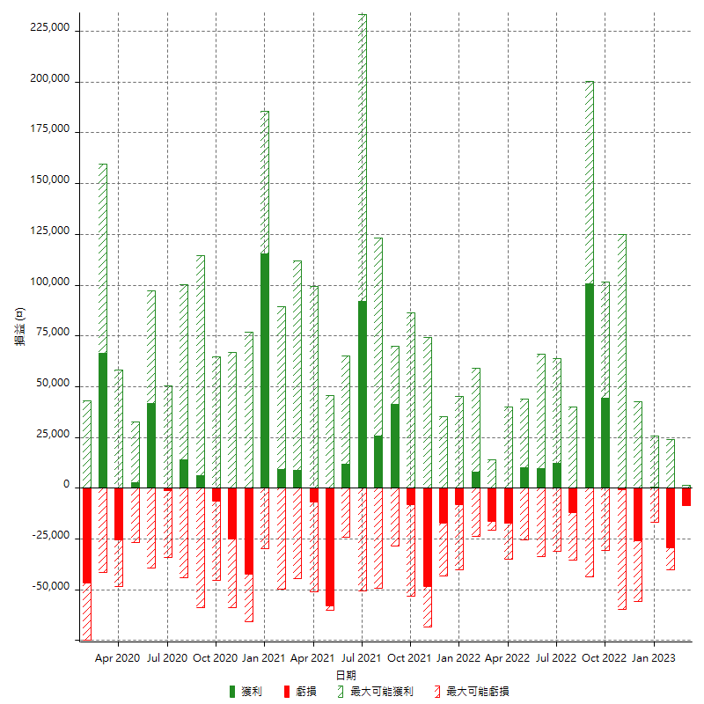

每月獲利和虧損 (%)

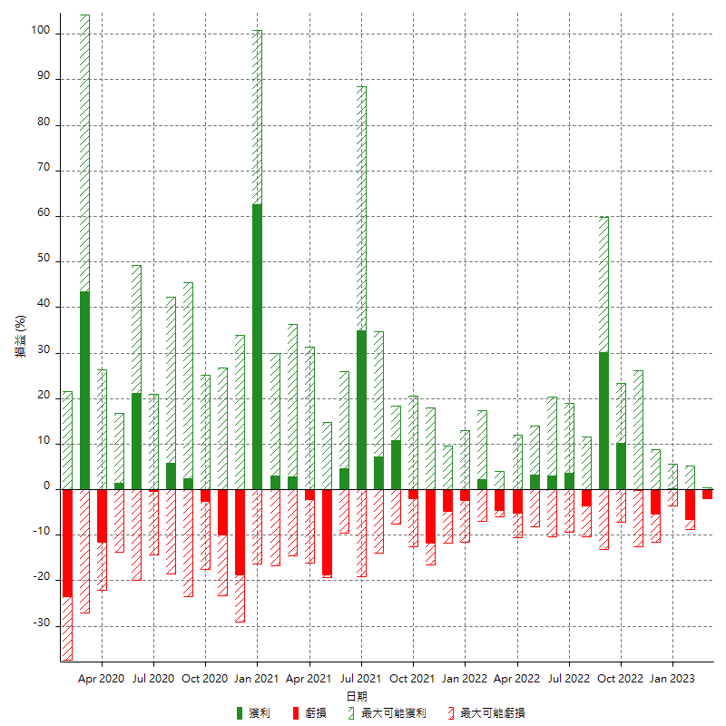

每月累積淨利

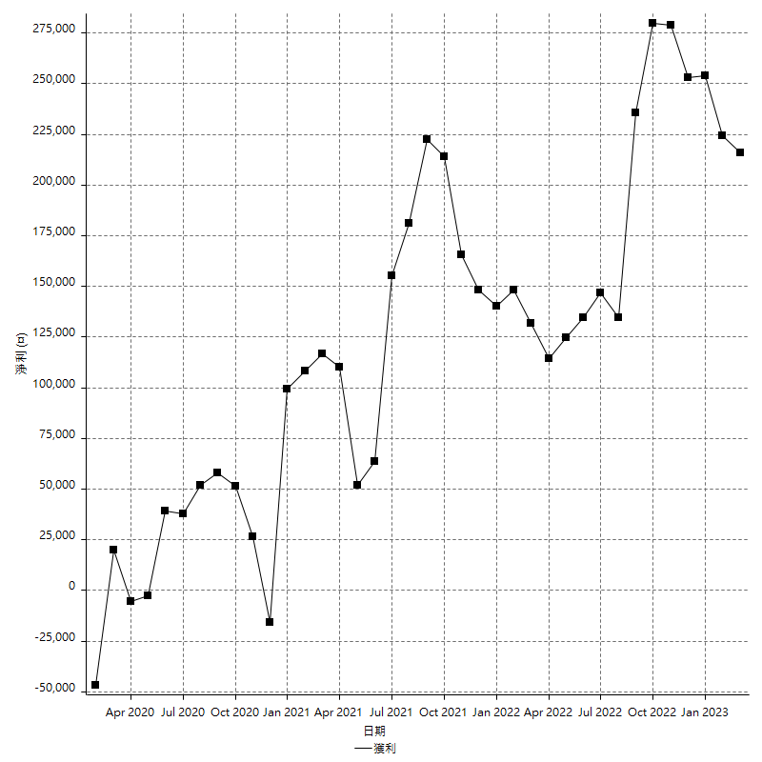

每月平均獲利

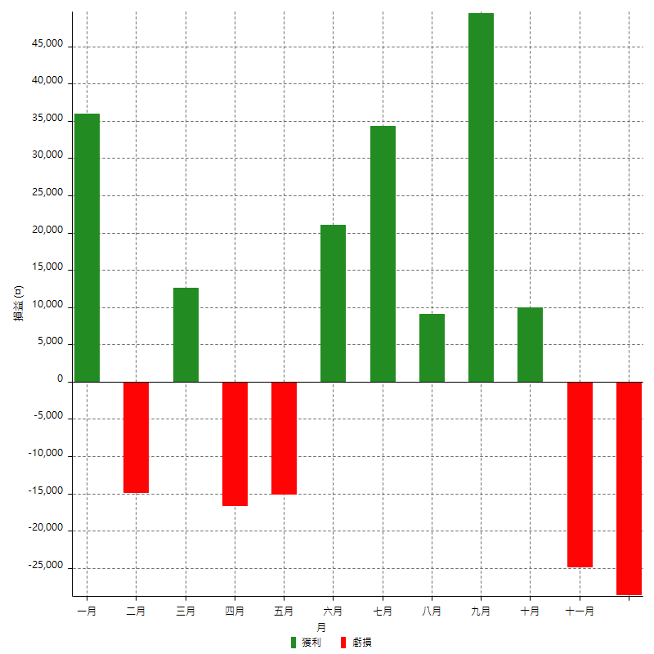

年獲利和虧損

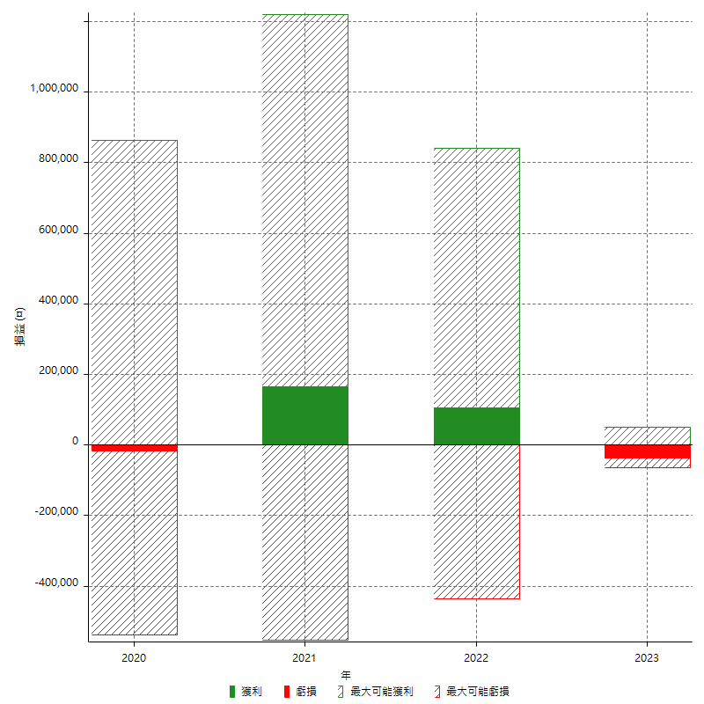

年獲利和虧損 (%)

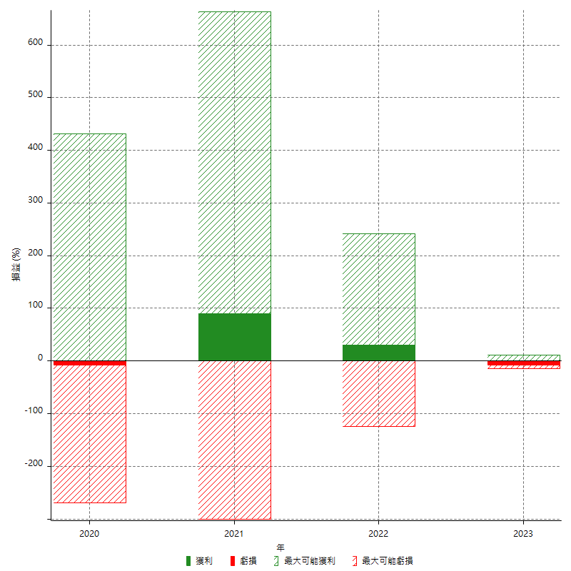

每年累積淨利

